Provincial ranking
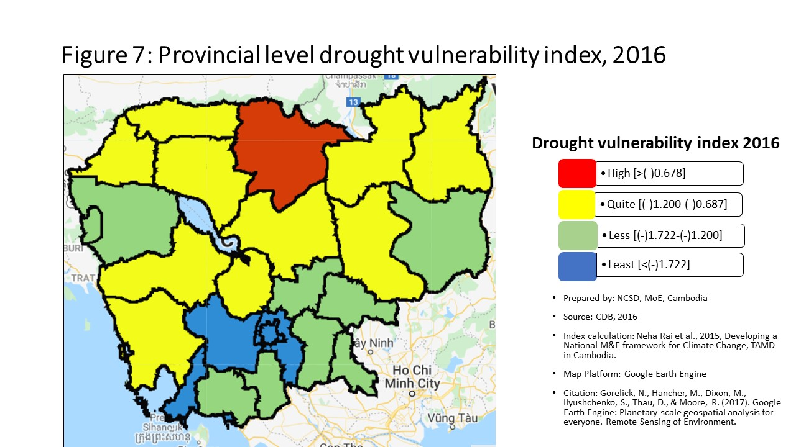
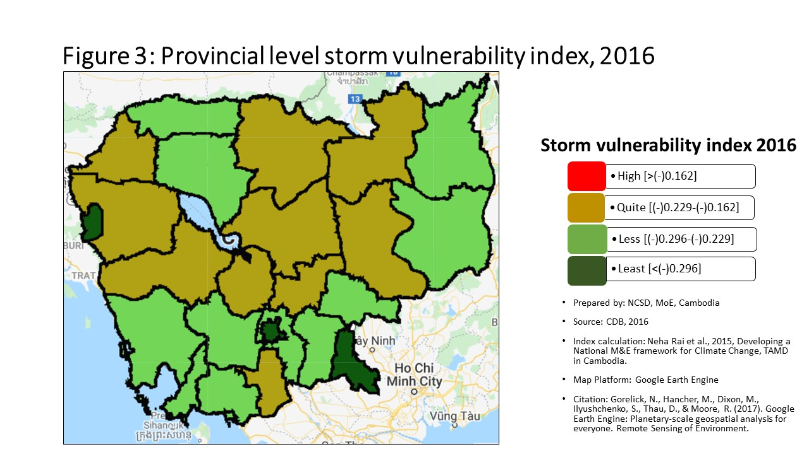
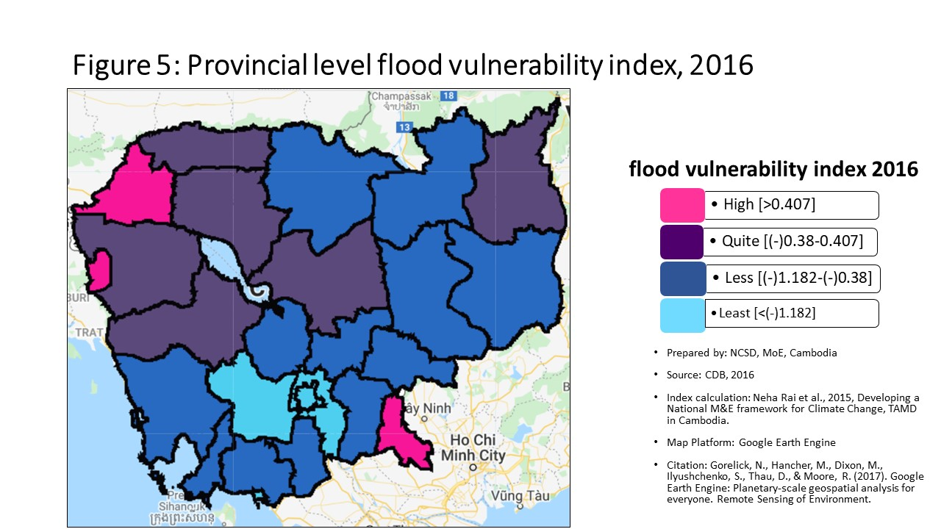
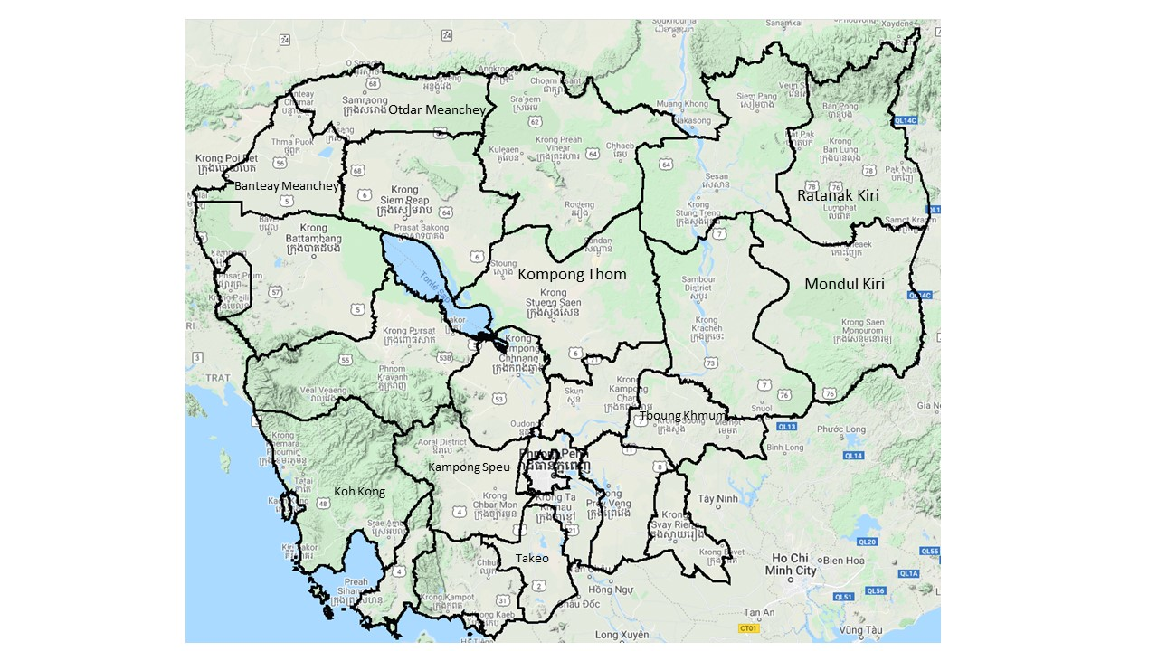
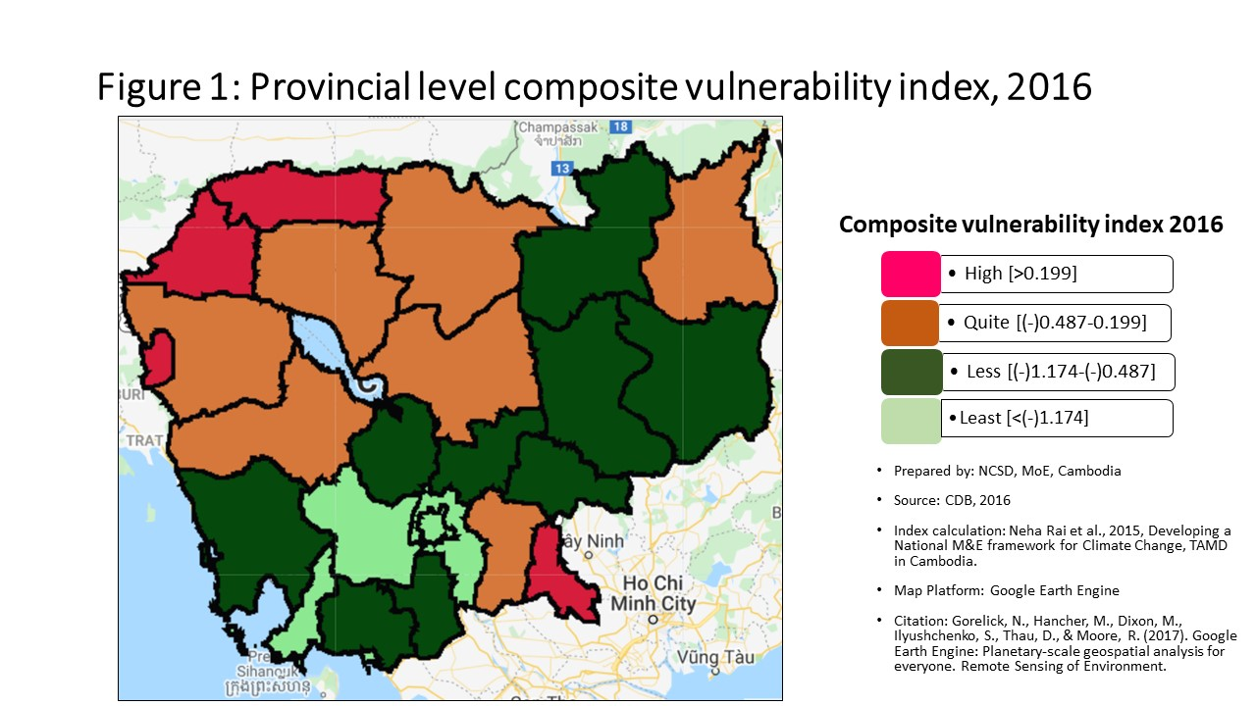
Vulnerability Index by province, 2016
Prepared by: | NCSD, MoE, Cambodia
Source: | CDB 2016
PROV_CODE | PROV_NAME | Storm VI | Rank | Flood VI | Rank | Drought VI | Rank | Composite VI | Rank
1 | បន្ទាយមានជ័យ | -0.184 | 1 | 0.661 | 2 | -1.067 | 6 | 0.454 | 3
2 | បាត់ដំបង | -0.198 | 5 | 0.189 | 5 | -1.234 | 13 | 0.161 | 5
3 | កំពង់ចាម | -0.202 | 7 | -0.859 | 18 | -1.431 | 16 | -0.843 | 17
4 | កំពង់ឆ្នាំង | -0.187 | 3 | -0.598 | 14 | -1.001 | 5 | -0.598 | 13
5 | កំពង់ស្ពឺ | -0.232 | 12 | -1.885 | 24 | -2.361 | 24 | -1.896 | 24
6 | កំពង់ធំ | -0.214 | 8 | -0.378 | 9 | -1.196 | 10 | -0.438 | 9
7 | កំពត | -0.239 | 16 | -1.165 | 20 | -1.440 | 17 | -1.092 | 20
8 | កណ្ដាល | -0.237 | 14 | -1.620 | 22 | -2.213 | 23 | -1.577 | 23
9 | កោះកុង | -0.242 | 17 | -0.985 | 19 | -1.114 | 8 | -0.939 | 19
10 | ក្រចេះ | -0.221 | 9 | -0.463 | 12 | -1.068 | 7 | -0.514 | 12
11 | មណ្ឌលគិរី | -0.286 | 22 | -0.555 | 13 | -1.428 | 15 | -0.713 | 14
12 | ភ្នំពេញ | -0.482 | 25 | -2.851 | 25 | -3.126 | 25 | -2.841 | 25
13 | ព្រះវិហារ | -0.186 | 2 | -0.410 | 10 | -0.382 | 1 | -0.396 | 8
14 | ព្រៃវែង | -0.243 | 18 | -0.436 | 11 | -1.295 | 14 | -0.477 | 11
15 | ពោធិ៍សាត់ | -0.200 | 6 | -0.358 | 8 | -1.198 | 11 | -0.447 | 10
16 | រតនគិរី | -0.245 | 19 | 0.024 | 6 | -0.872 | 3 | -0.179 | 6
17 | សៀមរាប | -0.231 | 11 | -0.026 | 7 | -1.149 | 9 | -0.226 | 7
18 | ព្រះសីហនុ | -0.274 | 20 | -1.166 | 21 | -2.192 | 22 | -1.433 | 21
19 | ស្ទឹងត្រែង | -0.225 | 10 | -0.834 | 17 | -0.880 | 4 | -0.761 | 15
20 | ស្វាយរៀង | -0.353 | 24 | 0.550 | 3 | -1.226 | 12 | 0.492 | 2
21 | តាកែវ | -0.188 | 4 | -0.776 | 15 | -1.559 | 18 | -0.832 | 16
22 | ឧត្ដរមានជ័យ | -0.233 | 13 | 0.331 | 4 | -0.689 | 2 | 0.319 | 4
23 | កែប | -0.239 | 15 | -1.633 | 23 | -1.893 | 21 | -1.551 | 22
24 | ប៉ៃលិន | -0.335 | 23 | 0.668 | 1 | -1.619 | 20 | 0.555 | 1
25 | ត្បូងឃ្មុំ | -0.280 | 21 | -0.827 | 16 | -1.586 | 19 | -0.860 | 18

Percentage
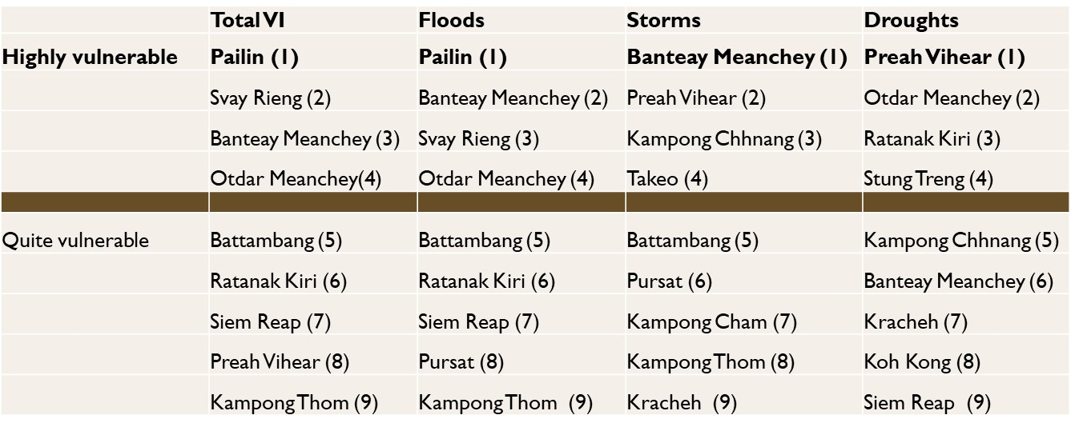
Communes that are 'highly vulnerable' to climate hazards in each provinces, by hazard type
 | Highly vunlerble |  |  |  | Quite Vulnerable
 | Storm | Flood | Drought |  | Storm | Flood | Drought
បន្ទាយមានជ័យ | 36.92% | 49.23% | 40.00% | បន្ទាយមានជ័យ | 50.77% | 32.31% | 26.15%
បាត់ដំបង | 34.31% | 27.45% | 27.45% | បាត់ដំបង | 32.35% | 38.24% | 33.33%
កំពង់ចាម | 31.19% | 10.09% | 13.76% | កំពង់ចាម | 40.37% | 13.76% | 29.36%
កំពង់ឆ្នាំង | 34.29% | 7.14% | 40.00% | កំពង់ឆ្នាំង | 30.00% | 31.43% | 24.29%
កំពង់ស្ពឺ | 10.34% | 5.75% | 3.45% | កំពង់ស្ពឺ | 40.23% | 3.45% | 16.09%
កំពង់ធំ | 22.22% | 17.28% | 44.44% | កំពង់ធំ | 41.98% | 32.10% | 27.16%
កំពត | 10.75% | 3.23% | 19.35% | កំពត | 38.71% | 15.05% | 26.88%
កណ្ដាល | 22.83% | 5.51% | 4.72% | កណ្ដាល | 21.26% | 8.66% | 14.17%
កោះកុង | 10.34% | 0.00% | 51.72% | កោះកុង | 34.48% | 37.93% | 17.24%
ក្រចេះ | 21.28% | 12.77% | 40.43% | ក្រចេះ | 40.43% | 34.04% | 27.66%
មណ្ឌលគិរី | 0.00% | 9.52% | 23.81% | មណ្ឌលគិរី | 19.05% | 9.52% | 19.05%
ភ្នំពេញ | 0.00% | 1.90% | 0.95% | ភ្នំពេញ | 2.86% | 1.90% | 2.86%
ព្រះវិហារ | 35.29% | 9.80% | 72.55% | ព្រះវិហារ | 47.06% | 58.82% | 11.76%
ព្រៃវែង | 15.52% | 12.07% | 19.83% | ព្រៃវែង | 24.14% | 22.41% | 31.90%
ពោធិ៍សាត់ | 26.53% | 18.37% | 32.65% | ពោធិ៍សាត់ | 44.90% | 30.61% | 26.53%
រតនគិរី | 10.00% | 16.00% | 72.00% | រតនគិរី | 28.00% | 50.00% | 10.00%
សៀមរាប | 16.00% | 24.00% | 57.00% | សៀមរាប | 45.00% | 38.00% | 12.00%
ព្រះសីហនុ | 13.79% | 10.34% | 10.34% | ព្រះសីហនុ | 27.59% | 3.45% | 10.34%
ស្ទឹងត្រែង | 17.65% | 0.00% | 55.88% | ស្ទឹងត្រែង | 29.41% | 52.94% | 20.59%
ស្វាយរៀង | 0.00% | 32.50% | 27.50% | ស្វាយរៀង | 0.00% | 18.75% | 33.75%
Communes that are 'quite vulnerable' to climate hazards in each provinces, by hazard type
តាកែវ | 27.00% | 13.00% | 11.00% | តាកែវ | 44.00% | 17.00% | 32.00%
ឧត្ដរមានជ័យ | 16.67% | 37.50% | 62.50% | ឧត្ដរមានជ័យ | 33.33% | 41.67% | 20.83%
កែប | 0.00% | 0.00% | 0.00% | កែប | 40.00% | 0.00% | 20.00%
ប៉ៃលិន | 0.00% | 75.00% | 12.50% | ប៉ៃលិន | 12.50% | 12.50% | 12.50%
ត្បូងឃ្មុំ | 4.69% | 14.06% | 14.06% | ត្បូងឃ្មុំ | 20.31% | 20.31% | 31.25%

Commune Ranking
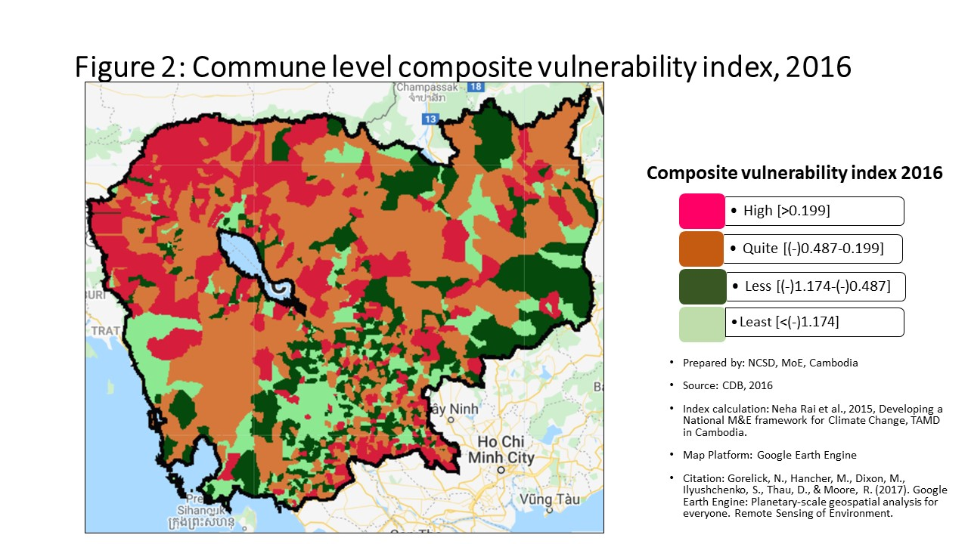
Vulnerability Index by commune, 2016
Prepared by: | NCSD, MoE,Cambodia
Source: | CDB 2016
CommGis | Province | District | Commune | Storm VI | Rank | FLOOD VI | Rank | Drought VI | Rank | Composite VI | Rank
11002 | បន្ទាយមានជ័យ | ប៉ោយប៉ែត | ប៉ោយប៉ែត | -0.28 | 1188 | -1.69 | 1280 | -2.40 | 1359 | -1.918 | 1361
11001 | បន្ទាយមានជ័យ | ប៉ោយប៉ែត | និមិត្ដ | -0.17 | 331 | 0.17 | 289 | -1.44 | 977 | -0.119 | 490
11003 | បន្ទាយមានជ័យ | ប៉ោយប៉ែត | ផ្សារកណ្តាល | -0.22 | 788 | -1.35 | 1143 | -2.25 | 1307 | -1.450 | 1212
10201 | បន្ទាយមានជ័យ | មង្គលបូរី | បន្ទាយនាង | -0.16 | 315 | 1.54 | 130 | -1.24 | 853 | 1.549 | 93
10202 | បន្ទាយមានជ័យ | មង្គលបូរី | បត់ត្រង់ | -0.18 | 455 | 0.00 | 375 | -0.63 | 405 | 0.124 | 312
10203 | បន្ទាយមានជ័យ | មង្គលបូរី | ចំណោម | -0.20 | 551 | 0.45 | 236 | -1.06 | 723 | 0.133 | 305
10204 | បន្ទាយមានជ័យ | មង្គលបូរី | គោកបល្ល័ង្គ | -0.15 | 212 | 0.38 | 248 | -0.35 | 178 | 0.376 | 236
10205 | បន្ទាយមានជ័យ | មង្គលបូរី | គយម៉ែង | -0.22 | 753 | 2.21 | 88 | -3.16 | 1511 | 0.773 | 173
10206 | បន្ទាយមានជ័យ | មង្គលបូរី | អូរប្រាសាទ | -0.14 | 169 | 1.31 | 145 | -1.22 | 837 | 0.662 | 181
10207 | បន្ទាយមានជ័យ | មង្គលបូរី | ភ្នំតូច | -0.20 | 559 | -1.60 | 1241 | -2.76 | 1439 | -1.579 | 1266
10208 | បន្ទាយមានជ័យ | មង្គលបូរី | រហាត់ទឹក | -0.17 | 375 | 0.05 | 341 | -0.89 | 619 | 0.060 | 357
10209 | បន្ទាយមានជ័យ | មង្គលបូរី | ឫស្សីក្រោក | -0.26 | 1025 | -2.04 | 1373 | -2.95 | 1475 | -2.062 | 1396
10210 | បន្ទាយមានជ័យ | មង្គលបូរី | សំបួរ | -0.17 | 356 | 2.29 | 84 | -0.40 | 215 | 1.598 | 89
10211 | បន្ទាយមានជ័យ | មង្គលបូរី | សឿ | -0.15 | 247 | 2.11 | 93 | -0.67 | 445 | 1.494 | 99
10212 | បន្ទាយមានជ័យ | មង្គលបូរី | ស្រះរាំង | -0.10 | 80 | 2.54 | 73 | -0.57 | 354 | 1.824 | 76
10213 | បន្ទាយមានជ័យ | មង្គលបូរី | តាឡំ | -0.09 | 62 | 0.28 | 265 | -0.76 | 515 | 0.226 | 279
10301 | បន្ទាយមានជ័យ | ភ្នំស្រុក | ណាំតៅ | -0.20 | 619 | 2.29 | 85 | -0.12 | 64 | 1.853 | 72
10302 | បន្ទាយមានជ័យ | ភ្នំស្រុក | ប៉ោយចារ | -0.15 | 224 | 2.51 | 74 | -0.32 | 163 | 2.489 | 45
10303 | បន្ទាយមានជ័យ | ភ្នំស្រុក | ពន្លៃ | -0.21 | 674 | 0.96 | 180 | -0.72 | 492 | 1.098 | 134
10304 | បន្ទាយមានជ័យ | ភ្នំស្រុក | ស្ពានស្រែង | -0.11 | 89 | 0.06 | 334 | -0.55 | 336 | 0.090 | 334
10305 | បន្ទាយមានជ័យ | ភ្នំស្រុក | ស្រះជីក | -0.20 | 607 | 1.83 | 107 | -0.72 | 484 | 1.810 | 77
10306 | បន្ទាយមានជ័យ | ភ្នំស្រុក | ភ្នំដី | -0.20 | 594 | 1.04 | 172 | -0.70 | 468 | 1.074 | 138
10401 | បន្ទាយមានជ័យ | ព្រះនេត្រព្រះ | ឈ្នួរមានជ័យ | -0.14 | 210 | 0.95 | 183 | -0.49 | 287 | 1.081 | 136
10402 | បន្ទាយមានជ័យ | ព្រះនេត្រព្រះ | ជប់វារី | -0.23 | 831 | -0.12 | 450 | -1.34 | 912 | -0.073 | 446
10403 | បន្ទាយមានជ័យ | ព្រះនេត្រព្រះ | ភ្នំលៀប | -0.19 | 483 | 0.06 | 337 | -0.59 | 367 | 0.038 | 369
10404 | បន្ទាយមានជ័យ | ព្រះនេត្រព្រះ | ប្រាសាទ | -0.16 | 306 | -0.19 | 504 | -0.72 | 489 | -0.203 | 563
10405 | បន្ទាយមានជ័យ | ព្រះនេត្រព្រះ | ព្រះនេត្រព្រះ | -0.20 | 602 | 0.09 | 318 | -0.89 | 615 | 0.106 | 322
10406 | បន្ទាយមានជ័យ | ព្រះនេត្រព្រះ | រហាល | -0.22 | 717 | 1.06 | 169 | -0.57 | 353 | 1.143 | 129
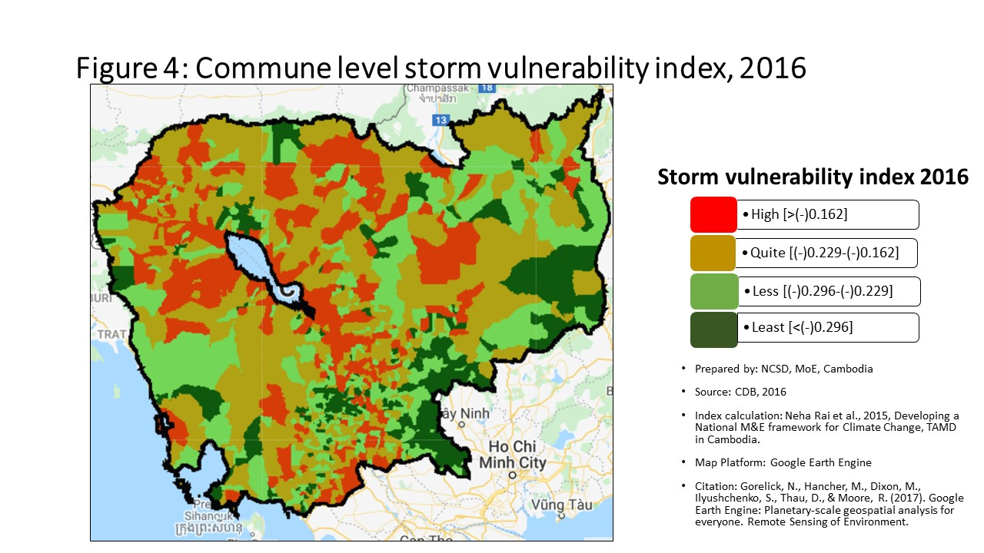
10407 | បន្ទាយមានជ័យ | ព្រះនេត្រព្រះ | ទានកាំ | -0.15 | 239 | 1.18 | 153 | 0.74 | 11 | 1.146 | 128
10408 | បន្ទាយមានជ័យ | ព្រះនេត្រព្រះ | ទឹកជោរ | -0.18 | 442 | -0.13 | 455 | -0.62 | 397 | 0.003 | 388
10409 | បន្ទាយមានជ័យ | ព្រះនេត្រព្រះ | បុស្បូវ | -0.18 | 436 | 2.63 | 70 | -0.39 | 209 | 1.830 | 75
10501 | បន្ទាយមានជ័យ | អូរជ្រៅ | ចង្ហា | -0.15 | 225 | 0.15 | 297 | -0.51 | 301 | 0.259 | 266
10502 | បន្ទាយមានជ័យ | អូរជ្រៅ | កូប | -0.16 | 273 | -0.43 | 654 | -0.98 | 674 | -0.334 | 630
10503 | បន្ទាយមានជ័យ | អូរជ្រៅ | គុត្ដសត | -0.25 | 985 | 0.31 | 260 | -0.60 | 373 | 0.285 | 261
10509 | បន្ទាយមានជ័យ | អូរជ្រៅ | អូរបីជាន់ | -0.10 | 76 | 3.12 | 58 | -0.86 | 591 | 2.009 | 65
10505 | បន្ទាយមានជ័យ | អូរជ្រៅ | សំរោង | -0.15 | 236 | -0.23 | 533 | -0.60 | 376 | -0.153 | 516
10506 | បន្ទាយមានជ័យ | អូរជ្រៅ | សូភី | -0.19 | 488 | 1.95 | 103 | -1.62 | 1074 | 0.904 | 152
10507 | បន្ទាយមានជ័យ | អូរជ្រៅ | សឹង្ហ | -0.15 | 258 | 2.23 | 87 | -0.88 | 604 | 1.577 | 91
10608 | បន្ទាយមានជ័យ | សិរីសោភ័ណ | ទឹកថ្លា | -0.24 | 904 | -0.32 | 595 | -1.54 | 1034 | -0.376 | 660
10602 | បន្ទាយមានជ័យ | សិរីសោភ័ណ | កំពង់ស្វាយ | -0.27 | 1150 | -1.12 | 1046 | -1.98 | 1234 | -1.188 | 1099
10603 | បន្ទាយមានជ័យ | សិរីសោភ័ណ | កោះពងសត្វ | -0.15 | 244 | 0.14 | 301 | -0.49 | 286 | 0.115 | 317
10604 | បន្ទាយមានជ័យ | សិរីសោភ័ណ | ម្កាក់ | -0.16 | 282 | 1.15 | 157 | -1.46 | 985 | 0.503 | 210
10605 | បន្ទាយមានជ័យ | សិរីសោភ័ណ | អូរអំបិល | -0.21 | 691 | -1.66 | 1268 | -2.89 | 1466 | -1.809 | 1329
10606 | បន្ទាយមានជ័យ | សិរីសោភ័ណ | ភ្នៀត | -0.23 | 826 | -0.42 | 646 | -0.89 | 618 | -0.446 | 714
10607 | បន្ទាយមានជ័យ | សិរីសោភ័ណ | ព្រះពន្លា | -0.37 | 1470 | -2.22 | 1413 | -2.45 | 1371 | -2.205 | 1431
10701 | បន្ទាយមានជ័យ | ថ្មពួក | បន្ទាយឆ្មារ | -0.18 | 439 | 1.80 | 111 | -0.55 | 330 | 1.274 | 118
10702 | បន្ទាយមានជ័យ | ថ្មពួក | គោករមៀត | -0.15 | 219 | 1.81 | 109 | -0.43 | 234 | 1.464 | 102
10703 | បន្ទាយមានជ័យ | ថ្មពួក | ភូមិថ្មី | -0.19 | 499 | -0.26 | 555 | -1.20 | 821 | -0.179 | 531
10704 | បន្ទាយមានជ័យ | ថ្មពួក | ថ្មពួក | -0.20 | 606 | 1.95 | 102 | -0.94 | 649 | 1.526 | 97
10705 | បន្ទាយមានជ័យ | ថ្មពួក | គោកកឋិន | -0.19 | 473 | 2.56 | 72 | -0.39 | 207 | 2.165 | 60
10706 | បន្ទាយមានជ័យ | ថ្មពួក | គំរូ | -0.21 | 654 | -0.51 | 706 | -1.31 | 894 | -0.386 | 670
10801 | បន្ទាយមានជ័យ | ស្វាយចេក | ផ្គាំ | -0.19 | 464 | 4.15 | 35 | -1.33 | 906 | 2.810 | 37
10802 | បន្ទាយមានជ័យ | ស្វាយចេក | សារង្គ | -0.24 | 910 | 0.05 | 343 | -1.05 | 719 | 0.014 | 381
10803 | បន្ទាយមានជ័យ | ស្វាយចេក | ស្លក្រាម | -0.18 | 401 | -1.17 | 1064 | -2.09 | 1265 | -1.124 | 1067
10804 | បន្ទាយមានជ័យ | ស្វាយចេក | ស្វាយចេក | -0.13 | 161 | 1.72 | 117 | -0.51 | 303 | 1.445 | 106
10805 | បន្ទាយមានជ័យ | ស្វាយចេក | តាបែន | -0.16 | 294 | 0.10 | 317 | -0.50 | 297 | 0.230 | 277
10806 | បន្ទាយមានជ័យ | ស្វាយចេក | តាផូ | -0.12 | 107 | 2.16 | 89 | -0.32 | 167 | 1.527 | 96
10807 | បន្ទាយមានជ័យ | ស្វាយចេក | ទ្រាស | -0.13 | 160 | 0.71 | 209 | -0.57 | 355 | 0.819 | 165
10808 | បន្ទាយមានជ័យ | ស្វាយចេក | រលួស | -0.22 | 745 | -1.24 | 1097 | -2.36 | 1343 | -1.185 | 1095
10901 | បន្ទាយមានជ័យ | ម៉ាឡៃ | បឹងបេង | -0.22 | 752 | 0.47 | 231 | -2.02 | 1247 | 0.518 | 206
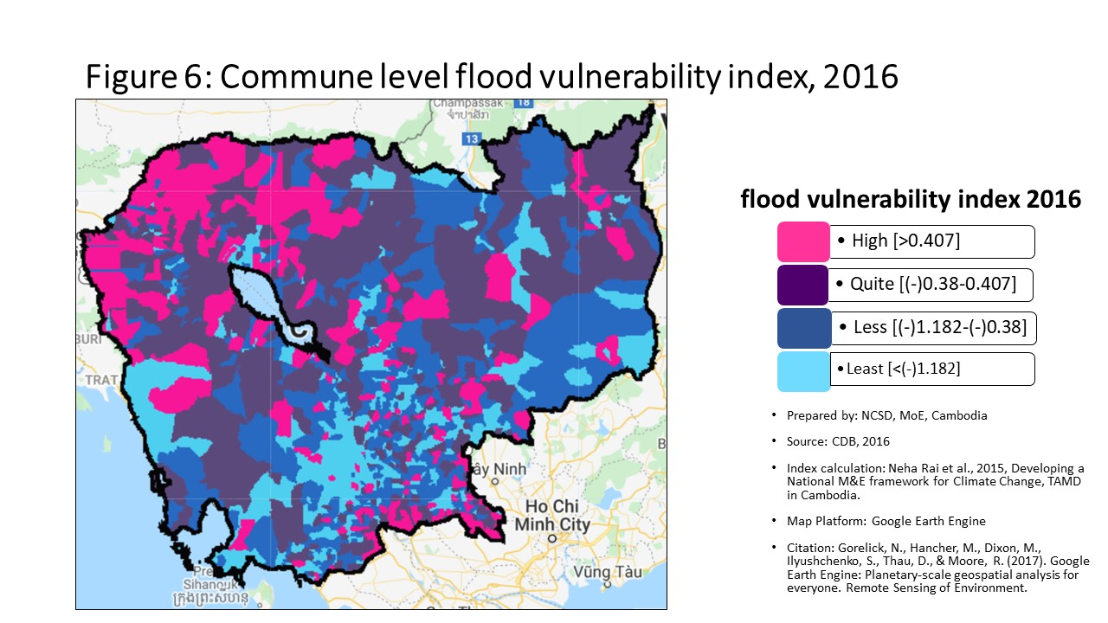
10902 | បន្ទាយមានជ័យ | ម៉ាឡៃ | ម៉ាឡៃ | -0.23 | 825 | 0.23 | 276 | -1.37 | 930 | 0.311 | 252
10903 | បន្ទាយមានជ័យ | ម៉ាឡៃ | អូរសំព័រ | -0.20 | 545 | 0.79 | 198 | -1.44 | 975 | 0.852 | 158
10904 | បន្ទាយមានជ័យ | ម៉ាឡៃ | អូរស្រឡៅ | -0.20 | 535 | 3.50 | 47 | -1.19 | 820 | 2.492 | 44
10905 | បន្ទាយមានជ័យ | ម៉ាឡៃ | ទួលពង្រ | -0.15 | 249 | 0.00 | 373 | -0.84 | 581 | 0.035 | 371
10906 | បន្ទាយមានជ័យ | ម៉ាឡៃ | តាគង់ | -0.12 | 118 | 0.60 | 221 | -0.43 | 238 | 0.562 | 196
20101 | បាត់ដំបង | បាណន់ | កន្ទឺ ១ | -0.16 | 308 | 0.00 | 372 | -0.44 | 243 | 0.136 | 304
20102 | បាត់ដំបង | បាណន់ | កន្ទឺ ២ | -0.16 | 291 | -0.35 | 614 | -0.76 | 518 | -0.264 | 594
20103 | បាត់ដំបង | បាណន់ | បាយដំរាំ | -0.15 | 220 | 2.67 | 67 | -0.44 | 240 | 2.697 | 41
20104 | បាត់ដំបង | បាណន់ | ឈើទាល | -0.21 | 689 | -1.27 | 1112 | -1.55 | 1038 | -1.151 | 1084
20105 | បាត់ដំបង | បាណន់ | ចែងមានជ័យ | -0.17 | 346 | 2.38 | 81 | -0.59 | 365 | 1.957 | 67
20106 | បាត់ដំបង | បាណន់ | ភ្នំសំពៅ | -0.22 | 719 | -0.31 | 589 | -1.13 | 766 | -0.333 | 629
20107 | បាត់ដំបង | បាណន់ | ស្នឹង | -0.19 | 481 | 1.13 | 159 | -0.64 | 412 | 0.936 | 147
20108 | បាត់ដំបង | បាណន់ | តាគ្រាម | -0.15 | 240 | -0.03 | 384 | -0.72 | 485 | 0.093 | 332
20201 | បាត់ដំបង | ថ្មគោល | តាពូង | -0.16 | 289 | -2.08 | 1385 | -2.68 | 1422 | -1.990 | 1380
20202 | បាត់ដំបង | ថ្មគោល | តាម៉ឺន | -0.17 | 376 | -0.46 | 673 | -1.17 | 802 | -0.327 | 623
20203 | បាត់ដំបង | ថ្មគោល | អូរតាគី | -0.12 | 109 | -0.13 | 453 | -0.65 | 421 | -0.101 | 475
20204 | បាត់ដំបង | ថ្មគោល | ជ្រៃ | -0.16 | 313 | -0.70 | 817 | -1.41 | 957 | -0.721 | 878
20205 | បាត់ដំបង | ថ្មគោល | អន្លង់រុន | -0.18 | 432 | 0.47 | 232 | -0.42 | 226 | 0.446 | 222
20206 | បាត់ដំបង | ថ្មគោល | ជ្រោយស្ដៅ | -0.08 | 52 | 0.33 | 256 | -0.55 | 331 | 0.419 | 228
20207 | បាត់ដំបង | ថ្មគោល | បឹងព្រីង | -0.20 | 616 | -0.63 | 783 | -1.93 | 1213 | -0.616 | 809
20208 | បាត់ដំបង | ថ្មគោល | គោកឃ្មុំ | -0.12 | 112 | -0.22 | 521 | 1.17 | 8 | -0.180 | 534
20209 | បាត់ដំបង | ថ្មគោល | បន្សាយត្រែង | -0.16 | 325 | 0.84 | 194 | -1.49 | 1004 | 0.515 | 207
20210 | បាត់ដំបង | ថ្មគោល | រូងជ្រៃ | -0.14 | 173 | 0.08 | 327 | -1.16 | 791 | 0.097 | 326
20301 | បាត់ដំបង | បាត់ដំបង | ទួលតាឯក | -0.40 | 1528 | -1.60 | 1245 | -1.72 | 1123 | -1.438 | 1207
20302 | បាត់ដំបង | បាត់ដំបង | ព្រែកព្រះស្ដេច | -0.38 | 1486 | -1.33 | 1131 | -1.37 | 933 | -1.186 | 1096
20303 | បាត់ដំបង | បាត់ដំបង | រតនៈ | -0.33 | 1385 | -3.00 | 1524 | -3.22 | 1521 | -2.847 | 1519
20304 | បាត់ដំបង | បាត់ដំបង | ចំការសំរោង | -0.32 | 1329 | -1.40 | 1165 | -1.58 | 1053 | -1.283 | 1143
20305 | បាត់ដំបង | បាត់ដំបង | ស្លាកែត | -0.39 | 1506 | -2.78 | 1504 | -2.98 | 1483 | -2.641 | 1499
20306 | បាត់ដំបង | បាត់ដំបង | ក្ដុលដូនទាវ | -0.30 | 1244 | -1.19 | 1076 | -1.45 | 984 | -1.068 | 1050
20307 | បាត់ដំបង | បាត់ដំបង | អូរម៉ាល់ | -0.21 | 697 | -0.73 | 839 | -1.39 | 943 | -0.650 | 834
20308 | បាត់ដំបង | បាត់ដំបង | វត្ដគរ | -0.33 | 1363 | -1.24 | 1094 | -1.57 | 1050 | -1.115 | 1062
20309 | បាត់ដំបង | បាត់ដំបង | អូរចារ | -0.29 | 1226 | -2.12 | 1391 | -2.34 | 1337 | -1.969 | 1375
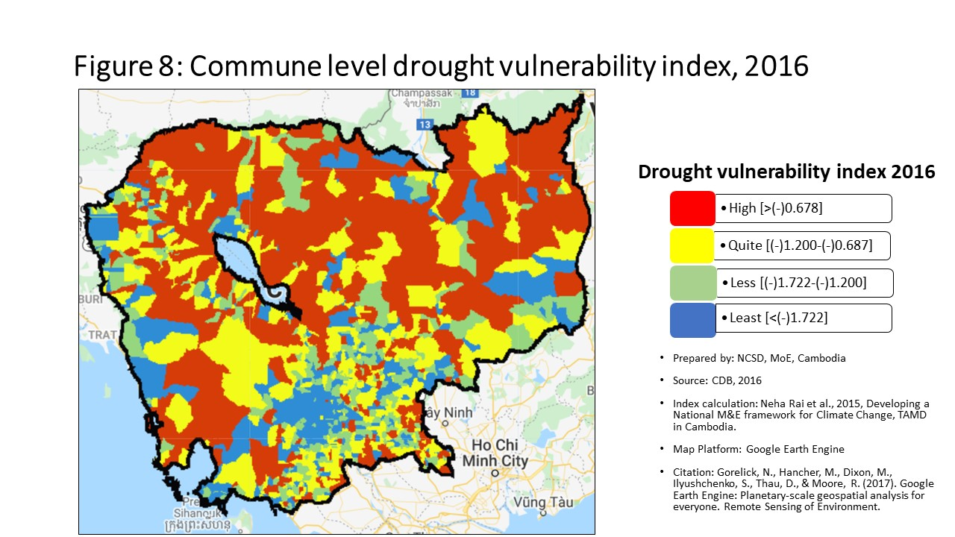
20310 | បាត់ដំបង | បាត់ដំបង | ស្វាយប៉ោ | -0.41 | 1533 | -0.86 | 913 | -0.83 | 573 | -0.709 | 872
20401 | បាត់ដំបង | បវេល | បវេល | -0.22 | 730 | -1.00 | 988 | -1.64 | 1091 | -0.913 | 981
20402 | បាត់ដំបង | បវេល | ខ្នាចរមាស | -0.17 | 368 | -0.06 | 404 | -0.96 | 658 | 0.025 | 374
20403 | បាត់ដំបង | បវេល | ល្វា | -0.16 | 311 | -0.15 | 468 | -1.06 | 721 | -0.070 | 444
20404 | បាត់ដំបង | បវេល | ព្រៃខ្ពស់ | -0.21 | 664 | -0.13 | 458 | -0.66 | 435 | -0.041 | 417
20405 | បាត់ដំបង | បវេល | អំពិលប្រាំដើម | -0.22 | 744 | -0.22 | 524 | -0.68 | 453 | -0.134 | 498
20406 | បាត់ដំបង | បវេល | ក្ដុលតាហែន | -0.18 | 392 | -0.53 | 719 | -0.94 | 648 | -0.441 | 709
20407 | បាត់ដំបង | បវេល | ឃ្លាំងមាស | -0.20 | 586 | -0.14 | 460 | -0.55 | 337 | -0.038 | 415
20408 | បាត់ដំបង | បវេល | បឹងប្រាំ | -0.19 | 469 | 0.05 | 342 | -0.16 | 86 | 0.125 | 310
20501 | បាត់ដំបង | ឯកភ្នំ | ព្រែកនរិន្ទ | -0.24 | 870 | -0.77 | 862 | -1.17 | 793 | -0.780 | 912
20502 | បាត់ដំបង | ឯកភ្នំ | សំរោងក្នុង | -0.32 | 1343 | 0.28 | 264 | -1.07 | 730 | 0.040 | 366
20503 | បាត់ដំបង | ឯកភ្នំ | ព្រែកខ្ពប | -0.18 | 423 | -0.71 | 820 | -0.95 | 656 | -0.626 | 818
20504 | បាត់ដំបង | ឯកភ្នំ | ព្រែកហ្លួង | -0.13 | 159 | -0.28 | 569 | -0.65 | 428 | -0.167 | 524
20505 | បាត់ដំបង | ឯកភ្នំ | ពាមឯក | -0.15 | 253 | -0.46 | 672 | -0.71 | 482 | -0.345 | 640
20506 | បាត់ដំបង | ឯកភ្នំ | ព្រៃចាស់ | -0.02 | 17 | 0.01 | 367 | 0.03 | 30 | -0.043 | 419
20507 | បាត់ដំបង | ឯកភ្នំ | កោះជីវាំង | -0.02 | 15 | 0.03 | 352 | 0.05 | 26 | -0.024 | 408
20601 | បាត់ដំបង | មោងឫស្សី | មោង | -0.18 | 429 | -0.94 | 950 | -1.29 | 875 | -0.917 | 983
20602 | បាត់ដំបង | មោងឫស្សី | គារ | -0.13 | 157 | -0.37 | 624 | -0.88 | 602 | -0.332 | 626
20603 | បាត់ដំបង | មោងឫស្សី | ព្រៃស្វាយ | -0.10 | 74 | 2.39 | 80 | -1.21 | 830 | 1.451 | 105
20604 | បាត់ដំបង | មោងឫស្សី | ឫស្សីក្រាំង | -0.10 | 77 | -2.00 | 1359 | -2.64 | 1414 | -1.932 | 1365
20605 | បាត់ដំបង | មោងឫស្សី | ជ្រៃ | -0.05 | 25 | 1.93 | 104 | -0.48 | 275 | 1.275 | 117
20606 | បាត់ដំបង | មោងឫស្សី | តាលាស់ | -0.10 | 81 | 0.94 | 184 | -0.85 | 585 | 0.465 | 216
20607 | បាត់ដំបង | មោងឫស្សី | កកោះ | -0.01 | 13 | 0.11 | 311 | -0.53 | 318 | 0.100 | 325
20608 | បាត់ដំបង | មោងឫស្សី | ព្រៃតូច | -0.14 | 197 | -0.03 | 385 | -0.86 | 594 | 0.075 | 342
20609 | បាត់ដំបង | មោងឫស្សី | របស់មង្គល | -0.08 | 46 | -0.15 | 471 | -0.49 | 288 | -0.143 | 506
20701 | បាត់ដំបង | រតនមណ្ឌល | ស្ដៅ | -0.24 | 911 | 1.62 | 124 | -0.71 | 473 | 1.597 | 90
20702 | បាត់ដំបង | រតនមណ្ឌល | អណ្ដើកហែប | -0.18 | 458 | 0.18 | 288 | -0.14 | 79 | 0.238 | 274
20703 | បាត់ដំបង | រតនមណ្ឌល | ផ្លូវមាស | -0.14 | 166 | -0.81 | 885 | -1.60 | 1067 | -0.783 | 914
20704 | បាត់ដំបង | រតនមណ្ឌល | ត្រែង | -0.13 | 151 | 0.36 | 251 | -0.90 | 621 | 0.439 | 224
20705 | បាត់ដំបង | រតនមណ្ឌល | រស្មីសង្ហារ | -0.14 | 198 | 0.89 | 190 | -1.29 | 877 | 0.870 | 156
20801 | បាត់ដំបង | សង្កែ | អន្លង់វិល | -0.24 | 938 | -0.98 | 974 | -1.22 | 833 | -0.834 | 938
20802 | បាត់ដំបង | សង្កែ | នរា | -0.31 | 1319 | -0.99 | 983 | -1.16 | 789 | -0.898 | 972
20803 | បាត់ដំបង | សង្កែ | តាប៉ុន | -0.20 | 582 | -0.09 | 423 | -0.86 | 596 | 0.071 | 347
20804 | បាត់ដំបង | សង្កែ | រកា | -0.21 | 707 | -0.31 | 584 | -0.51 | 302 | -0.173 | 528
20805 | បាត់ដំបង | សង្កែ | កំពង់ព្រះ | -0.28 | 1168 | -0.24 | 538 | -0.39 | 205 | -0.113 | 484
20806 | បាត់ដំបង | សង្កែ | កំពង់ព្រៀង | -0.23 | 798 | -0.22 | 526 | -0.83 | 570 | -0.082 | 454
20807 | បាត់ដំបង | សង្កែ | រាំងកេសី | -0.14 | 189 | -0.36 | 620 | -0.91 | 625 | -0.200 | 562
20808 | បាត់ដំបង | សង្កែ | អូរដំបង ១ | -0.25 | 995 | -0.75 | 850 | -0.87 | 601 | -0.617 | 810
20809 | បាត់ដំបង | សង្កែ | អូរដំបង ២ | -0.25 | 1003 | -0.57 | 752 | -0.63 | 403 | -0.426 | 699
20810 | បាត់ដំបង | សង្កែ | វត្ដតាមិម | -0.20 | 558 | -0.72 | 834 | -0.89 | 613 | -0.638 | 824
20901 | បាត់ដំបង | សំឡូត | តាតោក | -0.18 | 448 | 3.92 | 38 | -1.32 | 899 | 2.290 | 54
20902 | បាត់ដំបង | សំឡូត | កំពង់ល្ពៅ | -0.25 | 961 | 0.11 | 312 | -1.12 | 761 | 0.152 | 299
20903 | បាត់ដំបង | សំឡូត | អូរសំរិល | -0.20 | 581 | -0.69 | 810 | -3.09 | 1498 | -0.692 | 865
20904 | បាត់ដំបង | សំឡូត | ស៊ុង | -0.24 | 895 | -0.92 | 940 | -1.94 | 1216 | -0.780 | 911
20905 | បាត់ដំបង | សំឡូត | សំឡូត | -0.28 | 1182 | 3.39 | 51 | -1.19 | 816 | 2.169 | 58
20906 | បាត់ដំបង | សំឡូត | មានជ័យ | -0.23 | 865 | 1.03 | 173 | -0.62 | 390 | 1.122 | 131
20907 | បាត់ដំបង | សំឡូត | តាសាញ | -0.25 | 988 | -0.53 | 720 | -1.88 | 1193 | -0.411 | 689
21001 | បាត់ដំបង | សំពៅលូន | សំពៅលូន | -0.24 | 921 | 1.71 | 119 | -2.29 | 1320 | 1.838 | 74
21002 | បាត់ដំបង | សំពៅលូន | អង្គរបាន | -0.25 | 987 | 0.72 | 208 | -3.88 | 1574 | 0.830 | 164
21003 | បាត់ដំបង | សំពៅលូន | តាស្ដា | -0.26 | 1083 | 2.00 | 101 | -3.99 | 1582 | 2.127 | 63
21004 | បាត់ដំបង | សំពៅលូន | សន្ដិភាព | -0.26 | 1057 | -0.64 | 785 | -2.79 | 1446 | -0.615 | 808
21005 | បាត់ដំបង | សំពៅលូន | សេរីមានជ័យ | -0.26 | 1046 | 1.41 | 140 | -1.67 | 1105 | 1.420 | 107
21006 | បាត់ដំបង | សំពៅលូន | ជ្រៃសីមា | -0.21 | 653 | 0.76 | 205 | -1.98 | 1235 | 0.794 | 168
21101 | បាត់ដំបង | ភ្នំព្រឹក | ភ្នំព្រឹក | -0.25 | 962 | 3.39 | 52 | -2.36 | 1344 | 3.483 | 28
21102 | បាត់ដំបង | ភ្នំព្រឹក | ពេជ្រចិន្ដា | -0.26 | 1096 | -0.45 | 669 | -4.99 | 1616 | -0.334 | 632
21103 | បាត់ដំបង | ភ្នំព្រឹក | បួរ | -0.21 | 643 | 1.09 | 163 | -0.97 | 667 | 1.197 | 124
21104 | បាត់ដំបង | ភ្នំព្រឹក | បារាំងធ្លាក់ | -0.25 | 973 | 2.40 | 78 | -3.15 | 1506 | 2.427 | 49
21105 | បាត់ដំបង | ភ្នំព្រឹក | អូររំដួល | -0.18 | 440 | 0.78 | 200 | -1.79 | 1150 | 0.852 | 159
21201 | បាត់ដំបង | កំរៀង | កំរៀង | -0.19 | 511 | 2.03 | 99 | -3.10 | 1500 | 1.452 | 104
21202 | បាត់ដំបង | កំរៀង | បឹងរាំង | -0.23 | 846 | 0.84 | 193 | -1.53 | 1032 | 0.944 | 145
21203 | បាត់ដំបង | កំរៀង | អូរដា | -0.22 | 761 | 5.01 | 27 | -1.80 | 1156 | 3.917 | 26
21204 | បាត់ដំបង | កំរៀង | ត្រាង | -0.25 | 997 | 3.18 | 57 | -1.92 | 1211 | 2.727 | 39
21205 | បាត់ដំបង | កំរៀង | តាសែន | -0.32 | 1357 | 7.10 | 15 | -1.28 | 872 | 5.836 | 8
21206 | បាត់ដំបង | កំរៀង | តាក្រី | -0.23 | 862 | 2.81 | 64 | -1.17 | 798 | 2.451 | 46
21301 | បាត់ដំបង | គាស់ក្រឡ | ធិបតី | -0.10 | 72 | -0.60 | 768 | -1.08 | 739 | -0.496 | 742
21302 | បាត់ដំបង | គាស់ក្រឡ | គាស់ក្រឡ | -0.15 | 259 | -0.55 | 739 | -0.93 | 641 | -0.429 | 701
21303 | បាត់ដំបង | គាស់ក្រឡ | ហប់ | -0.16 | 278 | -0.03 | 387 | -0.14 | 78 | 0.054 | 360
21304 | បាត់ដំបង | គាស់ក្រឡ | ព្រះផុស | -0.15 | 264 | -0.30 | 582 | -0.42 | 231 | -0.181 | 536
21305 | បាត់ដំបង | គាស់ក្រឡ | ដូនបា | -0.13 | 150 | 0.12 | 309 | -0.17 | 91 | 0.228 | 278
21306 | បាត់ដំបង | គាស់ក្រឡ | ឆ្នាល់មាន់ | -0.14 | 167 | 0.24 | 273 | -0.30 | 150 | 0.360 | 243
21401 | បាត់ដំបង | រុក្ខគិរី | ព្រែកជីក | -0.17 | 380 | -0.22 | 525 | -0.68 | 451 | -0.209 | 567
21402 | បាត់ដំបង | រុក្ខគិរី | ព្រៃត្រឡាច | -0.12 | 134 | 0.36 | 250 | -0.24 | 121 | 0.334 | 250
21403 | បាត់ដំបង | រុក្ខគិរី | មុខរាហ៍ | -0.16 | 272 | -0.20 | 515 | -0.73 | 494 | -0.110 | 480
21404 | បាត់ដំបង | រុក្ខគិរី | ស្តុកប្រវឹក | -0.11 | 98 | -0.23 | 535 | -0.71 | 481 | -0.215 | 569
21405 | បាត់ដំបង | រុក្ខគិរី | បាសាក់ | -0.13 | 164 | 0.08 | 325 | -0.44 | 241 | 0.145 | 302
30101 | កំពង់ចាម | បាធាយ | បាធាយ | -0.23 | 793 | -1.14 | 1054 | -1.58 | 1056 | -0.999 | 1016
30102 | កំពង់ចាម | បាធាយ | ច្បារអំពៅ | -0.15 | 232 | -0.27 | 558 | -0.45 | 253 | -0.154 | 517
30103 | កំពង់ចាម | បាធាយ | ជាលា | -0.12 | 124 | -1.24 | 1100 | -1.75 | 1136 | -1.147 | 1080
30104 | កំពង់ចាម | បាធាយ | ជើងព្រៃ | -0.18 | 415 | -1.00 | 991 | -1.24 | 848 | -0.849 | 943
30105 | កំពង់ចាម | បាធាយ | មេព្រីង | -0.18 | 388 | -0.79 | 869 | -1.07 | 729 | -0.662 | 844
30106 | កំពង់ចាម | បាធាយ | ផ្អាវ | -0.41 | 1534 | -2.60 | 1480 | -3.09 | 1497 | -2.606 | 1493
30107 | កំពង់ចាម | បាធាយ | សំបូរ | -0.20 | 588 | -1.49 | 1195 | -1.86 | 1178 | -1.384 | 1181
30108 | កំពង់ចាម | បាធាយ | សណ្ដែក | -0.12 | 110 | -0.96 | 965 | -1.10 | 748 | -0.865 | 956
30109 | កំពង់ចាម | បាធាយ | តាំងក្រាំង | -0.23 | 863 | -1.30 | 1121 | -1.64 | 1089 | -1.191 | 1100
30110 | កំពង់ចាម | បាធាយ | តាំងក្រសាំង | -0.16 | 293 | 0.74 | 207 | -0.90 | 620 | 0.387 | 233
30111 | កំពង់ចាម | បាធាយ | ត្រប់ | -0.14 | 171 | -1.12 | 1041 | -1.17 | 800 | -0.979 | 1004
30112 | កំពង់ចាម | បាធាយ | ទំនប់ | -0.26 | 1085 | 1.10 | 161 | -1.04 | 710 | 0.583 | 192
30201 | កំពង់ចាម | ចំការលើ | បុសខ្នុរ | -0.18 | 444 | -1.28 | 1113 | -1.72 | 1125 | -1.209 | 1105
30202 | កំពង់ចាម | ចំការលើ | ចំការអណ្ដូង | -0.19 | 512 | -0.79 | 873 | -1.59 | 1060 | -0.640 | 826
30203 | កំពង់ចាម | ចំការលើ | ជយោ | -0.21 | 702 | -0.84 | 905 | -2.09 | 1270 | -1.042 | 1037
30204 | កំពង់ចាម | ចំការលើ | ល្វាលើ | -0.24 | 929 | -0.96 | 958 | -1.50 | 1009 | -0.812 | 926
30205 | កំពង់ចាម | ចំការលើ | ស្ពឺ | -0.25 | 984 | -1.40 | 1164 | -1.87 | 1182 | -1.283 | 1144
30206 | កំពង់ចាម | ចំការលើ | ស្វាយទាប | -0.24 | 940 | -1.42 | 1173 | -1.89 | 1203 | -1.281 | 1140
30207 | កំពង់ចាម | ចំការលើ | តាអុង | -0.15 | 245 | -0.91 | 938 | -1.23 | 844 | -0.773 | 909
30208 | កំពង់ចាម | ចំការលើ | តាប្រុក | -0.19 | 492 | 1.75 | 115 | -0.76 | 516 | 1.189 | 125
30301 | កំពង់ចាម | ជើងព្រៃ | ខ្នុរដំបង | -0.23 | 843 | -1.38 | 1152 | -1.85 | 1174 | -1.246 | 1119
30302 | កំពង់ចាម | ជើងព្រៃ | គោករវៀង | -0.25 | 969 | -1.76 | 1294 | -1.95 | 1219 | -1.636 | 1278
30303 | កំពង់ចាម | ជើងព្រៃ | ផ្ដៅជុំ | -0.19 | 509 | -0.60 | 767 | -1.02 | 699 | -0.469 | 726
30304 | កំពង់ចាម | ជើងព្រៃ | ព្រៃចារ | -0.18 | 418 | -0.94 | 951 | -2.94 | 1474 | -1.394 | 1185
30305 | កំពង់ចាម | ជើងព្រៃ | ព្រីងជ្រុំ | -0.12 | 133 | -0.52 | 713 | -0.65 | 429 | -0.394 | 680
30306 | កំពង់ចាម | ជើងព្រៃ | សំពងជ័យ | -0.14 | 182 | 0.57 | 223 | -2.02 | 1245 | -0.082 | 452
30307 | កំពង់ចាម | ជើងព្រៃ | ស្ដើងជ័យ | -0.24 | 931 | -1.19 | 1077 | -1.39 | 945 | -1.048 | 1040
30308 | កំពង់ចាម | ជើងព្រៃ | សូទិព្វ | -0.21 | 627 | -2.23 | 1418 | -3.21 | 1518 | -2.351 | 1449
30309 | កំពង់ចាម | ជើងព្រៃ | ស្រម៉រ | -0.24 | 912 | -1.35 | 1142 | -1.65 | 1096 | -1.216 | 1111
30310 | កំពង់ចាម | ជើងព្រៃ | ត្រពាំងគរ | -0.18 | 461 | -0.91 | 939 | -1.38 | 934 | -0.766 | 905
30501 | កំពង់ចាម | កំពង់ចាម | បឹងកុក | -0.35 | 1426 | -0.79 | 874 | -2.46 | 1375 | -1.213 | 1109
30502 | កំពង់ចាម | កំពង់ចាម | កំពង់ចាម | -0.54 | 1599 | -1.59 | 1238 | -1.65 | 1094 | -1.454 | 1214
30503 | កំពង់ចាម | កំពង់ចាម | សំបួរមាស | -0.33 | 1376 | -2.63 | 1485 | -3.79 | 1571 | -2.824 | 1518
30504 | កំពង់ចាម | កំពង់ចាម | វាលវង់ | -0.54 | 1597 | -3.08 | 1539 | -3.15 | 1508 | -2.966 | 1533
30601 | កំពង់ចាម | កំពង់សៀម | អំពិល | -0.28 | 1192 | -2.43 | 1448 | -2.65 | 1416 | -2.331 | 1446
30602 | កំពង់ចាម | កំពង់សៀម | ហាន់ជ័យ | -0.16 | 318 | -0.01 | 379 | -0.69 | 455 | 0.128 | 308
30603 | កំពង់ចាម | កំពង់សៀម | កៀនជ្រៃ | -0.16 | 284 | -0.93 | 941 | -1.00 | 686 | -0.816 | 927
30604 | កំពង់ចាម | កំពង់សៀម | គគរ | -0.22 | 774 | -0.96 | 964 | -1.21 | 828 | -0.894 | 966
30605 | កំពង់ចាម | កំពង់សៀម | កោះមិត្ដ | -0.23 | 852 | -0.17 | 492 | -0.40 | 216 | -0.066 | 442
30606 | កំពង់ចាម | កំពង់សៀម | កោះរកា | -0.30 | 1259 | -1.42 | 1175 | -1.73 | 1129 | -1.340 | 1169
30607 | កំពង់ចាម | កំពង់សៀម | កោះសំរោង | -0.15 | 248 | 1.53 | 132 | -0.64 | 411 | 0.902 | 154
30608 | កំពង់ចាម | កំពង់សៀម | កោះទន្ទឹម | -0.24 | 888 | -0.94 | 947 | -1.35 | 920 | -0.850 | 945
30609 | កំពង់ចាម | កំពង់សៀម | ក្រឡា | -0.27 | 1127 | -2.00 | 1360 | -2.17 | 1288 | -1.921 | 1363
30610 | កំពង់ចាម | កំពង់សៀម | អូរស្វាយ | -0.22 | 741 | -1.01 | 996 | -1.46 | 987 | -0.885 | 963
30611 | កំពង់ចាម | កំពង់សៀម | រអាង | -0.22 | 785 | -1.11 | 1040 | -1.20 | 826 | -0.991 | 1012
30612 | កំពង់ចាម | កំពង់សៀម | រំចេក | -0.08 | 45 | -0.93 | 942 | -1.06 | 722 | -0.787 | 916
30613 | កំពង់ចាម | កំពង់សៀម | ស្រក | -0.09 | 57 | -0.26 | 553 | -0.61 | 383 | -0.123 | 493
30614 | កំពង់ចាម | កំពង់សៀម | ទ្រាន | -0.30 | 1249 | -1.15 | 1059 | -1.31 | 892 | -1.039 | 1035
30615 | កំពង់ចាម | កំពង់សៀម | វិហារធំ | -0.18 | 402 | -0.98 | 972 | -1.21 | 831 | -0.865 | 955
30701 | កំពង់ចាម | កងមាស | អង្គរបាន | -0.28 | 1154 | 1.48 | 136 | -1.57 | 1047 | 0.599 | 189
30702 | កំពង់ចាម | កងមាស | កងតាណឹង | -0.09 | 61 | -0.44 | 660 | -0.78 | 531 | -0.423 | 697
30703 | កំពង់ចាម | កងមាស | ខ្ចៅ | -0.17 | 384 | 0.68 | 211 | -1.08 | 741 | 0.328 | 251
30704 | កំពង់ចាម | កងមាស | ពាមជីកង | -0.26 | 1084 | -1.87 | 1331 | -2.11 | 1273 | -1.807 | 1327
30705 | កំពង់ចាម | កងមាស | ព្រែកកុយ | -0.12 | 105 | 0.67 | 214 | -0.93 | 637 | 0.367 | 242
30706 | កំពង់ចាម | កងមាស | ព្រែកក្របៅ | -0.21 | 699 | -1.25 | 1103 | -1.32 | 902 | -1.203 | 1102
30707 | កំពង់ចាម | កងមាស | រាយប៉ាយ | -0.09 | 54 | -0.56 | 744 | -0.77 | 528 | -0.445 | 712
30708 | កំពង់ចាម | កងមាស | រកាអារ | -0.11 | 86 | -0.78 | 868 | -1.36 | 923 | -0.672 | 852
30709 | កំពង់ចាម | កងមាស | រកាគយ | -0.16 | 276 | -0.99 | 981 | -1.25 | 859 | -0.887 | 964
30710 | កំពង់ចាម | កងមាស | ស្ដៅ | -0.16 | 297 | -0.89 | 922 | -1.35 | 917 | -0.793 | 918
30711 | កំពង់ចាម | កងមាស | សូរគង | -0.15 | 270 | -1.48 | 1192 | -1.72 | 1127 | -1.380 | 1178
30801 | កំពង់ចាម | កោះសូទិន | កំពង់រាប | -0.10 | 82 | -0.33 | 601 | -0.42 | 232 | -0.312 | 616
30802 | កំពង់ចាម | កោះសូទិន | កោះសូទិន | -0.14 | 206 | 1.30 | 147 | -0.44 | 246 | 0.903 | 153
30803 | កំពង់ចាម | កោះសូទិន | ល្វេ | -0.17 | 355 | -0.75 | 848 | -1.07 | 733 | -0.714 | 874
30804 | កំពង់ចាម | កោះសូទិន | មហាលាភ | -0.23 | 867 | -0.94 | 952 | -1.50 | 1011 | -0.851 | 947
30805 | កំពង់ចាម | កោះសូទិន | មហាខ្ញូង | -0.08 | 49 | -0.80 | 876 | -0.86 | 593 | -0.672 | 853
30806 | កំពង់ចាម | កោះសូទិន | ពាមប្រធ្នោះ | -0.26 | 1054 | -0.85 | 908 | -0.95 | 655 | -0.732 | 887
30807 | កំពង់ចាម | កោះសូទិន | ពង្រ | -0.18 | 437 | -0.55 | 734 | -1.12 | 762 | -0.505 | 747
30808 | កំពង់ចាម | កោះសូទិន | ព្រែកតានង់ | -0.15 | 231 | 1.08 | 165 | -0.51 | 298 | 0.667 | 180
31301 | កំពង់ចាម | ព្រៃឈរ | បារាយណ៍ | -0.21 | 695 | 0.20 | 281 | -1.11 | 755 | -0.089 | 460
31302 | កំពង់ចាម | ព្រៃឈរ | បឹងណាយ | -0.13 | 145 | -0.78 | 866 | -0.97 | 663 | -0.651 | 835
31303 | កំពង់ចាម | ព្រៃឈរ | ជ្រៃវៀន | -0.21 | 692 | -3.36 | 1567 | -3.42 | 1542 | -3.221 | 1561
31304 | កំពង់ចាម | ព្រៃឈរ | ខ្វិតធំ | -0.22 | 724 | -1.81 | 1309 | -1.97 | 1230 | -1.690 | 1297
31305 | កំពង់ចាម | ព្រៃឈរ | គរ | -0.20 | 580 | -1.81 | 1314 | -2.06 | 1255 | -1.701 | 1302
31306 | កំពង់ចាម | ព្រៃឈរ | ក្រូច | -0.22 | 782 | -0.96 | 957 | -1.35 | 919 | -0.859 | 952
31307 | កំពង់ចាម | ព្រៃឈរ | ល្វា | -0.17 | 379 | -1.63 | 1250 | -1.86 | 1180 | -1.478 | 1223
31308 | កំពង់ចាម | ព្រៃឈរ | មៀន | -0.17 | 382 | -2.08 | 1384 | -2.13 | 1278 | -1.969 | 1376
31309 | កំពង់ចាម | ព្រៃឈរ | ព្រៃឈរ | -0.21 | 637 | -3.27 | 1560 | -3.72 | 1565 | -3.183 | 1554
31310 | កំពង់ចាម | ព្រៃឈរ | សូរ្យសែន | -0.14 | 186 | -1.10 | 1032 | -1.54 | 1036 | -0.957 | 994
31311 | កំពង់ចាម | ព្រៃឈរ | សំរោង | -0.17 | 342 | -0.89 | 926 | -1.23 | 838 | -0.761 | 900
31312 | កំពង់ចាម | ព្រៃឈរ | ស្រង៉ែ | -0.22 | 727 | -1.71 | 1286 | -1.87 | 1186 | -1.600 | 1271
31313 | កំពង់ចាម | ព្រៃឈរ | ថ្មពូន | -0.26 | 1042 | -2.13 | 1394 | -2.74 | 1433 | -2.001 | 1385
31314 | កំពង់ចាម | ព្រៃឈរ | តុងរ៉ុង | -0.19 | 505 | -0.78 | 867 | -0.98 | 675 | -0.669 | 850
31315 | កំពង់ចាម | ព្រៃឈរ | ត្រពាំងព្រះ | -0.17 | 327 | -1.26 | 1107 | -1.30 | 888 | -1.137 | 1073
31401 | កំពង់ចាម | ស្រីសន្ធរ | បារាយណ៍ | -0.10 | 68 | -0.33 | 600 | -0.53 | 312 | -0.198 | 561
31402 | កំពង់ចាម | ស្រីសន្ធរ | ជីបាល | -0.24 | 892 | -0.31 | 586 | -0.86 | 592 | -0.192 | 553
31403 | កំពង់ចាម | ស្រីសន្ធរ | ខ្នារស | -0.15 | 254 | -1.33 | 1134 | -1.73 | 1132 | -1.193 | 1101
31404 | កំពង់ចាម | ស្រីសន្ធរ | កោះអណ្ដែត | -0.15 | 241 | -0.46 | 671 | -0.52 | 310 | -0.342 | 639
31405 | កំពង់ចាម | ស្រីសន្ធរ | មានជ័យ | -0.21 | 665 | -1.29 | 1115 | -1.52 | 1026 | -1.183 | 1093
31406 | កំពង់ចាម | ស្រីសន្ធរ | ផ្ទះកណ្ដាល | -0.15 | 237 | -0.91 | 935 | -1.19 | 814 | -0.799 | 920
31407 | កំពង់ចាម | ស្រីសន្ធរ | ប្រាំយ៉ាម | -0.21 | 639 | -0.35 | 613 | -0.78 | 535 | -0.238 | 582
31408 | កំពង់ចាម | ស្រីសន្ធរ | ព្រែកដំបូក | -0.20 | 591 | -0.77 | 860 | -1.08 | 736 | -0.639 | 825
31409 | កំពង់ចាម | ស្រីសន្ធរ | ព្រែកពោធិ | -0.19 | 501 | -0.84 | 903 | -1.08 | 738 | -0.730 | 883
31410 | កំពង់ចាម | ស្រីសន្ធរ | ព្រែករំដេង | -0.18 | 424 | -1.05 | 1012 | -1.29 | 881 | -0.929 | 988
31411 | កំពង់ចាម | ស្រីសន្ធរ | ឫស្សីស្រុក | -0.15 | 243 | -0.22 | 527 | -0.48 | 282 | -0.094 | 464
31412 | កំពង់ចាម | ស្រីសន្ធរ | ស្វាយពោធិ | -0.27 | 1101 | -1.18 | 1069 | -1.39 | 946 | -1.042 | 1038
31413 | កំពង់ចាម | ស្រីសន្ធរ | ស្វាយខ្សាច់ភ្នំ | -0.15 | 235 | -0.47 | 683 | -0.47 | 266 | -0.347 | 645
31414 | កំពង់ចាម | ស្រីសន្ធរ | ទងត្រឡាច | -0.14 | 192 | 2.93 | 63 | -0.92 | 632 | 1.863 | 71
31501 | កំពង់ចាម | ស្ទឹងត្រង់ | អារក្សត្នោត | -0.24 | 941 | -3.93 | 1592 | -4.49 | 1598 | -3.820 | 1590
31513 | កំពង់ចាម | ស្ទឹងត្រង់ | ទួលព្រះឃ្លាំង | -0.21 | 669 | -0.61 | 775 | -0.91 | 630 | -0.504 | 746
31503 | កំពង់ចាម | ស្ទឹងត្រង់ | ដងក្ដារ | -0.28 | 1163 | -0.60 | 766 | -1.29 | 878 | -0.447 | 716
31504 | កំពង់ចាម | ស្ទឹងត្រង់ | ខ្ពបតាងួន | -0.14 | 177 | -0.16 | 474 | -0.55 | 334 | -0.056 | 430
31505 | កំពង់ចាម | ស្ទឹងត្រង់ | មេសរជ្រៃ | -0.16 | 304 | -1.57 | 1228 | -1.81 | 1159 | -1.440 | 1208
31506 | កំពង់ចាម | ស្ទឹងត្រង់ | អូរម្លូ | -0.22 | 739 | -0.67 | 800 | -0.93 | 640 | -0.513 | 749
31507 | កំពង់ចាម | ស្ទឹងត្រង់ | ពាមកោះស្នា | -0.21 | 651 | -0.16 | 478 | -0.76 | 513 | -0.023 | 405
31508 | កំពង់ចាម | ស្ទឹងត្រង់ | ព្រះអណ្ដូង | -0.20 | 599 | -0.25 | 545 | -0.52 | 309 | -0.262 | 590
31509 | កំពង់ចាម | ស្ទឹងត្រង់ | ព្រែកបាក់ | -0.18 | 450 | -0.55 | 730 | -0.70 | 461 | -0.418 | 694
31510 | កំពង់ចាម | ស្ទឹងត្រង់ | ព្រែកកក់ | -0.21 | 652 | -0.67 | 803 | -2.41 | 1363 | -1.067 | 1049
31514 | កំពង់ចាម | ស្ទឹងត្រង់ | ទួលសំបួរ | -0.29 | 1239 | 0.01 | 368 | -0.35 | 180 | 0.025 | 375
31512 | កំពង់ចាម | ស្ទឹងត្រង់ | សូភាស | -0.24 | 939 | -0.22 | 522 | -0.70 | 460 | -0.155 | 518
40101 | កំពង់ឆ្នាំង | បរិបូណ៌ | អញ្ចាញរូង | -0.26 | 1094 | -0.20 | 513 | -0.53 | 313 | -0.198 | 560
40102 | កំពង់ឆ្នាំង | បរិបូណ៌ | ឆ្នុកទ្រូ | -0.01 | 10 | -0.26 | 552 | -0.43 | 235 | -0.305 | 609
40103 | កំពង់ឆ្នាំង | បរិបូណ៌ | ចក | -0.26 | 1066 | -1.75 | 1292 | -1.98 | 1232 | -1.658 | 1285
40104 | កំពង់ឆ្នាំង | បរិបូណ៌ | ខុនរ៉ង | -0.20 | 529 | 2.03 | 98 | -1.87 | 1187 | 0.936 | 146
40105 | កំពង់ឆ្នាំង | បរិបូណ៌ | កំពង់ព្រះគគីរ | -0.06 | 31 | -0.07 | 410 | -0.25 | 125 | -0.099 | 469
40106 | កំពង់ឆ្នាំង | បរិបូណ៌ | មេលំ | -0.15 | 255 | -0.56 | 742 | -0.64 | 408 | -0.418 | 693
40107 | កំពង់ឆ្នាំង | បរិបូណ៌ | ផ្សារ | -0.23 | 802 | -1.15 | 1061 | -1.41 | 963 | -1.058 | 1043
40108 | កំពង់ឆ្នាំង | បរិបូណ៌ | ពេជចង្វារ | -0.24 | 930 | -0.31 | 587 | -0.39 | 204 | -0.208 | 566
40109 | កំពង់ឆ្នាំង | បរិបូណ៌ | ពពេល | -0.30 | 1268 | -0.73 | 838 | -0.90 | 624 | -0.645 | 831
40110 | កំពង់ឆ្នាំង | បរិបូណ៌ | ពន្លៃ | -0.23 | 807 | -3.30 | 1561 | -3.47 | 1549 | -3.226 | 1563
40111 | កំពង់ឆ្នាំង | បរិបូណ៌ | ត្រពាំងចាន់ | -0.22 | 759 | 3.96 | 37 | -0.97 | 662 | 2.442 | 47
40201 | កំពង់ឆ្នាំង | ជលគីរី | ជលសា | -0.05 | 27 | -0.15 | 466 | -0.44 | 245 | -0.150 | 512
40202 | កំពង់ឆ្នាំង | ជលគីរី | កោះថ្កូវ | -0.03 | 18 | 0.34 | 255 | -0.13 | 66 | 0.303 | 254
40203 | កំពង់ឆ្នាំង | ជលគីរី | កំពង់អុស | -0.01 | 11 | -0.04 | 393 | -0.17 | 92 | -0.052 | 424
40204 | កំពង់ឆ្នាំង | ជលគីរី | ពាមឆ្កោក | 0.02 | 5 | 0.07 | 330 | -0.17 | 94 | 0.022 | 377
40205 | កំពង់ឆ្នាំង | ជលគីរី | ព្រៃគ្រី | -0.08 | 41 | -0.35 | 619 | -1.18 | 811 | -0.359 | 651
40301 | កំពង់ឆ្នាំង | កំពង់ឆ្នាំង | ផ្សារឆ្នាំង | -0.31 | 1297 | -1.80 | 1306 | -1.95 | 1221 | -1.693 | 1298
40302 | កំពង់ឆ្នាំង | កំពង់ឆ្នាំង | កំពង់ឆ្នាំង | -0.36 | 1443 | -2.04 | 1372 | -2.22 | 1301 | -1.895 | 1354
40303 | កំពង់ឆ្នាំង | កំពង់ឆ្នាំង | ប្អេរ | -0.33 | 1378 | -0.10 | 436 | -2.40 | 1360 | -0.737 | 892
40304 | កំពង់ឆ្នាំង | កំពង់ឆ្នាំង | ខ្សាម | -0.36 | 1448 | -1.61 | 1247 | -1.83 | 1169 | -1.507 | 1234
40401 | កំពង់ឆ្នាំង | កំពង់លែង | ច្រណូក | -0.09 | 65 | 3.50 | 46 | -0.27 | 139 | 2.408 | 50
40402 | កំពង់ឆ្នាំង | កំពង់លែង | ដារ | -0.15 | 266 | -0.20 | 510 | -0.49 | 290 | -0.175 | 529
40403 | កំពង់ឆ្នាំង | កំពង់លែង | កំពង់ហៅ | -0.12 | 123 | -0.67 | 804 | -0.93 | 643 | -0.731 | 886
40404 | កំពង់ឆ្នាំង | កំពង់លែង | ផ្លូវទូក | 0.06 | 3 | 0.03 | 355 | -0.04 | 40 | 0.106 | 321
40405 | កំពង់ឆ្នាំង | កំពង់លែង | ពោធិ៍ | -0.16 | 279 | 0.02 | 360 | -0.13 | 67 | 0.106 | 323
40406 | កំពង់ឆ្នាំង | កំពង់លែង | ប្រឡាយមាស | -0.04 | 21 | 0.14 | 304 | 0.06 | 25 | 0.078 | 341
40407 | កំពង់ឆ្នាំង | កំពង់លែង | សំរោងសែន | -0.11 | 99 | -0.16 | 485 | -0.26 | 132 | -0.091 | 462
40408 | កំពង់ឆ្នាំង | កំពង់លែង | ស្វាយរំពារ | -0.09 | 64 | -0.23 | 532 | -0.38 | 195 | -0.144 | 507
40409 | កំពង់ឆ្នាំង | កំពង់លែង | ត្រងិល | -0.17 | 366 | -0.44 | 662 | -0.64 | 417 | -0.338 | 634
40501 | កំពង់ឆ្នាំង | កំពង់ត្រឡាច | អំពិលទឹក | 0.00 | 7 | -0.28 | 567 | -0.39 | 203 | -0.179 | 532
40502 | កំពង់ឆ្នាំង | កំពង់ត្រឡាច | ឈូកស | -0.21 | 676 | -1.53 | 1214 | -1.47 | 993 | -1.392 | 1183
40503 | កំពង់ឆ្នាំង | កំពង់ត្រឡាច | ច្រេស | -0.29 | 1219 | -1.17 | 1066 | -1.23 | 847 | -1.066 | 1046
40504 | កំពង់ឆ្នាំង | កំពង់ត្រឡាច | កំពង់ត្រឡាច | -0.15 | 230 | -1.43 | 1180 | -1.49 | 1005 | -1.278 | 1137
40505 | កំពង់ឆ្នាំង | កំពង់ត្រឡាច | លង្វែក | -0.23 | 840 | -1.66 | 1267 | -1.86 | 1177 | -1.555 | 1258
40506 | កំពង់ឆ្នាំង | កំពង់ត្រឡាច | អូរឫស្សី | -0.25 | 986 | -2.03 | 1370 | -2.18 | 1290 | -1.918 | 1362
40507 | កំពង់ឆ្នាំង | កំពង់ត្រឡាច | ពានី | -0.26 | 1075 | -1.27 | 1110 | -1.50 | 1008 | -1.157 | 1086
40508 | កំពង់ឆ្នាំង | កំពង់ត្រឡាច | សែប | -0.21 | 682 | -1.10 | 1035 | -1.27 | 866 | -0.970 | 1000
40509 | កំពង់ឆ្នាំង | កំពង់ត្រឡាច | តាជេស | -0.29 | 1202 | -1.38 | 1151 | -1.48 | 1000 | -1.265 | 1131
40510 | កំពង់ឆ្នាំង | កំពង់ត្រឡាច | ថ្មឥដ្ឋ | -0.14 | 191 | -2.26 | 1425 | -2.28 | 1318 | -2.147 | 1419
40601 | កំពង់ឆ្នាំង | រលាប្អៀរ | អណ្ដូងស្នាយ | -0.22 | 713 | -1.11 | 1038 | -1.19 | 818 | -1.009 | 1021
40602 | កំពង់ឆ្នាំង | រលាប្អៀរ | បន្ទាយព្រាល | -0.33 | 1364 | -1.53 | 1217 | -1.64 | 1086 | -1.449 | 1211
40603 | កំពង់ឆ្នាំង | រលាប្អៀរ | ជើងគ្រាវ | -0.17 | 348 | -0.90 | 934 | -1.01 | 694 | -0.803 | 922
40604 | កំពង់ឆ្នាំង | រលាប្អៀរ | ជ្រៃបាក់ | -0.26 | 1047 | -1.00 | 992 | -1.17 | 794 | -0.879 | 960
40605 | កំពង់ឆ្នាំង | រលាប្អៀរ | គោកបន្ទាយ | -0.15 | 257 | -0.34 | 612 | -0.48 | 279 | -0.234 | 576
40606 | កំពង់ឆ្នាំង | រលាប្អៀរ | ក្រាំងលាវ | -0.26 | 1045 | -0.41 | 642 | -0.49 | 291 | -0.352 | 647
40607 | កំពង់ឆ្នាំង | រលាប្អៀរ | ពង្រ | -0.24 | 874 | 0.99 | 176 | -0.76 | 511 | 0.555 | 199
40608 | កំពង់ឆ្នាំង | រលាប្អៀរ | ប្រស្នឹប | -0.11 | 100 | -0.20 | 511 | -0.09 | 48 | -0.050 | 423
40609 | កំពង់ឆ្នាំង | រលាប្អៀរ | ព្រៃមូល | -0.21 | 706 | -0.44 | 659 | -0.52 | 311 | -0.341 | 638
40610 | កំពង់ឆ្នាំង | រលាប្អៀរ | រលាប្អៀរ | -0.22 | 755 | -1.48 | 1190 | -1.73 | 1130 | -1.391 | 1182
40611 | កំពង់ឆ្នាំង | រលាប្អៀរ | ស្រែថ្មី | -0.26 | 1067 | -1.57 | 1231 | -1.65 | 1099 | -1.440 | 1209
40612 | កំពង់ឆ្នាំង | រលាប្អៀរ | ស្វាយជ្រុំ | -0.20 | 554 | -1.05 | 1005 | -1.15 | 778 | -0.944 | 990
40613 | កំពង់ឆ្នាំង | រលាប្អៀរ | ទឹកហូត | -0.18 | 397 | -1.25 | 1104 | -1.30 | 887 | -1.121 | 1063
40701 | កំពង់ឆ្នាំង | សាមគ្គីមានជ័យ | ឈានឡើង | -0.28 | 1167 | -0.66 | 798 | -0.42 | 229 | -0.528 | 760
40702 | កំពង់ឆ្នាំង | សាមគ្គីមានជ័យ | ខ្នារឆ្មារ | -0.12 | 102 | -0.85 | 909 | -0.84 | 582 | -0.715 | 875
40703 | កំពង់ឆ្នាំង | សាមគ្គីមានជ័យ | ក្រាំងល្វា | -0.18 | 430 | -0.67 | 801 | -0.78 | 534 | -0.546 | 772
40704 | កំពង់ឆ្នាំង | សាមគ្គីមានជ័យ | ពាម | -0.17 | 377 | -0.79 | 870 | -0.80 | 544 | -0.654 | 837
40705 | កំពង់ឆ្នាំង | សាមគ្គីមានជ័យ | សេដ្ឋី | -0.23 | 804 | -1.58 | 1234 | -1.56 | 1044 | -1.448 | 1210
40706 | កំពង់ឆ្នាំង | សាមគ្គីមានជ័យ | ស្វាយ | -0.16 | 300 | -1.25 | 1105 | -1.33 | 907 | -1.135 | 1071
40707 | កំពង់ឆ្នាំង | សាមគ្គីមានជ័យ | ស្វាយជុក | -0.19 | 480 | -1.58 | 1232 | -1.68 | 1108 | -1.490 | 1227
40708 | កំពង់ឆ្នាំង | សាមគ្គីមានជ័យ | ត្បែងខ្ពស់ | -0.18 | 453 | -0.76 | 855 | -0.77 | 524 | -0.627 | 819
40709 | កំពង់ឆ្នាំង | សាមគ្គីមានជ័យ | ធ្លកវៀន | -0.15 | 233 | -0.95 | 954 | -1.05 | 718 | -0.834 | 940
40801 | កំពង់ឆ្នាំង | ទឹកផុស | អភិវឌ្ឍន៍ | -0.26 | 1037 | -1.34 | 1137 | -1.55 | 1041 | -1.261 | 1127
40802 | កំពង់ឆ្នាំង | ទឹកផុស | ជៀប | -0.22 | 723 | -0.43 | 653 | -0.76 | 521 | -0.325 | 622
40803 | កំពង់ឆ្នាំង | ទឹកផុស | ចោងម៉ោង | -0.23 | 861 | 1.91 | 105 | -0.32 | 164 | 1.288 | 115
40804 | កំពង់ឆ្នាំង | ទឹកផុស | ក្បាលទឹក | -0.23 | 837 | -0.08 | 415 | -0.31 | 160 | 0.038 | 368
40805 | កំពង់ឆ្នាំង | ទឹកផុស | ខ្លុងពពក | -0.24 | 891 | -0.95 | 955 | -1.19 | 815 | -0.859 | 951
40806 | កំពង់ឆ្នាំង | ទឹកផុស | ក្រាំងស្គារ | -0.21 | 696 | -0.28 | 566 | -0.42 | 227 | -0.184 | 544
40807 | កំពង់ឆ្នាំង | ទឹកផុស | តាំងក្រសាំង | -0.24 | 928 | -0.66 | 796 | -0.78 | 536 | -0.552 | 776
40808 | កំពង់ឆ្នាំង | ទឹកផុស | ទួលខ្ពស់ | -0.24 | 886 | -0.63 | 781 | -0.35 | 183 | -0.521 | 757
40809 | កំពង់ឆ្នាំង | ទឹកផុស | ក្តុលសែនជ័យ | -0.20 | 574 | 0.08 | 324 | -0.43 | 236 | 0.181 | 291
50101 | កំពង់ស្ពឺ | បរសេដ្ឋ | បរសេដ្ឋ | -0.26 | 1033 | -1.41 | 1170 | -1.42 | 970 | -1.277 | 1136
50102 | កំពង់ស្ពឺ | បរសេដ្ឋ | កាត់ភ្លុក | -0.14 | 203 | -0.94 | 949 | -0.94 | 650 | -0.816 | 928
50103 | កំពង់ស្ពឺ | បរសេដ្ឋ | និទាន | -0.22 | 737 | -1.12 | 1047 | -1.26 | 863 | -1.002 | 1017
50104 | កំពង់ស្ពឺ | បរសេដ្ឋ | ភក្ដី | -0.20 | 598 | -2.85 | 1511 | -2.86 | 1458 | -2.725 | 1507
50105 | កំពង់ស្ពឺ | បរសេដ្ឋ | ភារីមានជ័យ | -0.18 | 390 | -2.19 | 1406 | -2.20 | 1296 | -2.121 | 1410
50106 | កំពង់ស្ពឺ | បរសេដ្ឋ | ផុង | -0.18 | 447 | -0.93 | 946 | -0.96 | 661 | -0.799 | 921
50107 | កំពង់ស្ពឺ | បរសេដ្ឋ | ពោធិអង្ក្រង | -0.30 | 1243 | -0.55 | 732 | -2.34 | 1336 | -1.003 | 1019
50108 | កំពង់ស្ពឺ | បរសេដ្ឋ | ពោធិ៍ចំរើន | -0.25 | 952 | 0.26 | 269 | -3.19 | 1514 | -0.723 | 880
50109 | កំពង់ស្ពឺ | បរសេដ្ឋ | ពោធិ៍ម្រាល | -0.20 | 593 | -1.95 | 1348 | -0.62 | 398 | -1.813 | 1332
50110 | កំពង់ស្ពឺ | បរសេដ្ឋ | ស្វាយចចិប | -0.12 | 135 | -0.73 | 835 | -0.93 | 639 | -0.591 | 794
50111 | កំពង់ស្ពឺ | បរសេដ្ឋ | ទួលអំពិល | -0.27 | 1124 | -1.09 | 1031 | -2.32 | 1324 | -1.376 | 1176
50112 | កំពង់ស្ពឺ | បរសេដ្ឋ | ទួលសាលា | -0.18 | 413 | -1.53 | 1212 | -1.60 | 1068 | -1.395 | 1186
50113 | កំពង់ស្ពឺ | បរសេដ្ឋ | កក់ | -0.22 | 784 | -1.39 | 1159 | -1.34 | 911 | -1.263 | 1130
50114 | កំពង់ស្ពឺ | បរសេដ្ឋ | ស្វាយរំពារ | -0.21 | 667 | -2.64 | 1486 | -2.63 | 1407 | -2.505 | 1477
50115 | កំពង់ស្ពឺ | បរសេដ្ឋ | ព្រះខែ | -0.19 | 515 | -0.61 | 770 | -0.81 | 549 | -0.486 | 736
50201 | កំពង់ស្ពឺ | ច្បារមន | ច្បារមន | -0.31 | 1296 | -4.85 | 1622 | -4.97 | 1615 | -4.706 | 1620
50202 | កំពង់ស្ពឺ | ច្បារមន | កណ្ដោលដុំ | -0.13 | 155 | -4.72 | 1618 | -4.88 | 1613 | -4.600 | 1617
50203 | កំពង់ស្ពឺ | ច្បារមន | រការធំ | -0.34 | 1406 | -3.35 | 1564 | -3.51 | 1553 | -3.214 | 1559
50204 | កំពង់ស្ពឺ | ច្បារមន | សុព័រទេព | -0.27 | 1118 | -3.12 | 1541 | -3.19 | 1516 | -2.963 | 1532
50205 | កំពង់ស្ពឺ | ច្បារមន | ស្វាយក្រវ៉ាន់ | -0.27 | 1104 | -3.19 | 1549 | -3.48 | 1550 | -3.047 | 1540
50301 | កំពង់ស្ពឺ | គងពិសី | អង្គពពេល | -0.33 | 1388 | -2.90 | 1516 | -2.96 | 1477 | -2.761 | 1511
50302 | កំពង់ស្ពឺ | គងពិសី | ជង្រុក | -0.20 | 590 | -2.43 | 1450 | -2.51 | 1388 | -2.277 | 1438
50303 | កំពង់ស្ពឺ | គងពិសី | មហាឫស្សី | -0.24 | 905 | -7.00 | 1634 | -7.38 | 1635 | -6.850 | 1633
50304 | កំពង់ស្ពឺ | គងពិសី | ពេជ្រមុនី | -0.25 | 991 | 1.06 | 168 | -1.31 | 897 | 0.431 | 226
50305 | កំពង់ស្ពឺ | គងពិសី | ព្រះនិព្វាន | -0.30 | 1258 | -2.61 | 1481 | -2.65 | 1417 | -2.497 | 1476
50306 | កំពង់ស្ពឺ | គងពិសី | ព្រៃញាតិ | -0.30 | 1252 | -1.80 | 1308 | -3.20 | 1517 | -2.085 | 1402
50307 | កំពង់ស្ពឺ | គងពិសី | ព្រៃវិហារ | -0.26 | 1064 | -3.32 | 1562 | -3.34 | 1533 | -3.188 | 1556
50308 | កំពង់ស្ពឺ | គងពិសី | រកាកោះ | -0.29 | 1233 | -2.31 | 1435 | -2.37 | 1350 | -2.177 | 1424
50309 | កំពង់ស្ពឺ | គងពិសី | ស្ដុក | -0.29 | 1228 | -1.78 | 1299 | -1.87 | 1183 | -1.659 | 1286
50310 | កំពង់ស្ពឺ | គងពិសី | ស្នំក្រពើ | -0.30 | 1272 | -1.83 | 1315 | -2.91 | 1468 | -2.020 | 1390
50311 | កំពង់ស្ពឺ | គងពិសី | ស្រង់ | -0.27 | 1105 | -1.38 | 1157 | -1.59 | 1063 | -1.267 | 1132
50312 | កំពង់ស្ពឺ | គងពិសី | ទឹកល្អក់ | -0.32 | 1330 | -2.49 | 1461 | -2.70 | 1428 | -2.386 | 1456
50313 | កំពង់ស្ពឺ | គងពិសី | វាល | -0.28 | 1151 | -2.11 | 1390 | -2.28 | 1319 | -1.967 | 1374
50401 | កំពង់ស្ពឺ | ឱរ៉ាល់ | ហោងសំណំ | -0.13 | 156 | -1.06 | 1013 | -1.32 | 900 | -0.914 | 982
50402 | កំពង់ស្ពឺ | ឱរ៉ាល់ | រស្មីសាមគ្គី | -0.15 | 221 | -0.72 | 831 | -1.00 | 689 | -0.631 | 821
50403 | កំពង់ស្ពឺ | ឱរ៉ាល់ | ត្រពាំងជោ | -0.19 | 472 | 2.39 | 79 | -0.94 | 644 | 1.407 | 108
50404 | កំពង់ស្ពឺ | ឱរ៉ាល់ | សង្កែសាទប | -0.15 | 251 | -1.51 | 1200 | -1.89 | 1196 | -1.527 | 1245
50405 | កំពង់ស្ពឺ | ឱរ៉ាល់ | តាសាល | -0.18 | 414 | -0.49 | 693 | -0.69 | 456 | -0.472 | 730
50501 | កំពង់ស្ពឺ | ឧដុង្គ | ចាន់សែន | -0.30 | 1261 | -1.61 | 1246 | -1.53 | 1029 | -1.462 | 1217
50502 | កំពង់ស្ពឺ | ឧដុង្គ | ជើងរាស់ | -0.23 | 792 | -2.03 | 1369 | -1.96 | 1222 | -1.860 | 1349
50503 | កំពង់ស្ពឺ | ឧដុង្គ | ជំពូព្រឹក្ស | -0.17 | 369 | -2.82 | 1509 | -2.75 | 1435 | -2.687 | 1505
50504 | កំពង់ស្ពឺ | ឧដុង្គ | ក្សេមក្សាន្ដ | -0.31 | 1299 | -4.83 | 1620 | -4.86 | 1612 | -4.691 | 1619
50505 | កំពង់ស្ពឺ | ឧដុង្គ | ក្រាំងចេក | -0.24 | 925 | -3.23 | 1553 | -3.23 | 1522 | -3.097 | 1548
50506 | កំពង់ស្ពឺ | ឧដុង្គ | មានជ័យ | -0.23 | 868 | -1.65 | 1259 | -1.49 | 1006 | -1.469 | 1221
50507 | កំពង់ស្ពឺ | ឧដុង្គ | ព្រះស្រែ | -0.27 | 1141 | -1.42 | 1176 | -1.45 | 980 | -1.279 | 1139
50508 | កំពង់ស្ពឺ | ឧដុង្គ | ព្រៃក្រសាំង | -0.19 | 521 | -1.37 | 1146 | -1.26 | 864 | -1.287 | 1146
50509 | កំពង់ស្ពឺ | ឧដុង្គ | ត្រាចទង | -0.27 | 1133 | -0.82 | 890 | -0.77 | 523 | -0.683 | 860
50510 | កំពង់ស្ពឺ | ឧដុង្គ | វាលពង់ | -0.17 | 364 | -2.29 | 1432 | -2.33 | 1334 | -2.147 | 1420
50511 | កំពង់ស្ពឺ | ឧដុង្គ | វាំងចាស់ | -0.36 | 1441 | -2.26 | 1427 | -2.38 | 1351 | -2.139 | 1418
50512 | កំពង់ស្ពឺ | ឧដុង្គ | យុទ្ធសាមគ្គី | -0.26 | 1069 | -4.69 | 1616 | -4.78 | 1607 | -4.533 | 1615
50513 | កំពង់ស្ពឺ | ឧដុង្គ | ដំណាក់រាំង | -0.27 | 1134 | -1.78 | 1297 | -1.83 | 1166 | -1.746 | 1311
50514 | កំពង់ស្ពឺ | ឧដុង្គ | ពាំងល្វា | -0.25 | 1020 | -3.46 | 1574 | -4.03 | 1583 | -3.431 | 1577
50515 | កំពង់ស្ពឺ | ឧដុង្គ | ភ្នំតូច | -0.26 | 1055 | -2.40 | 1442 | -2.37 | 1349 | -2.236 | 1433
50601 | កំពង់ស្ពឺ | ភ្នំស្រួច | ចំបក់ | -0.24 | 924 | -0.28 | 563 | -0.89 | 616 | -0.303 | 608
50602 | កំពង់ស្ពឺ | ភ្នំស្រួច | ជាំសង្កែ | -0.20 | 617 | -0.69 | 812 | -0.65 | 430 | -0.557 | 778
50603 | កំពង់ស្ពឺ | ភ្នំស្រួច | ដំបូករូង | -0.22 | 726 | -0.34 | 607 | -0.86 | 590 | -0.217 | 570
50604 | កំពង់ស្ពឺ | ភ្នំស្រួច | គិរីវន្ដ | -0.25 | 1011 | -8.60 | 1637 | -8.68 | 1637 | -8.595 | 1638
50605 | កំពង់ស្ពឺ | ភ្នំស្រួច | ក្រាំងដីវ៉ាយ | -0.10 | 83 | -0.96 | 963 | -1.23 | 840 | -0.832 | 937
50606 | កំពង់ស្ពឺ | ភ្នំស្រួច | មហាសាំង | -0.19 | 510 | -2.49 | 1460 | -2.53 | 1395 | -2.459 | 1471
50607 | កំពង់ស្ពឺ | ភ្នំស្រួច | អូរ | -0.20 | 605 | -4.34 | 1609 | -5.53 | 1626 | -4.537 | 1616
50608 | កំពង់ស្ពឺ | ភ្នំស្រួច | ព្រៃរំដួល | -0.18 | 417 | -1.24 | 1098 | -1.65 | 1097 | -1.261 | 1126
50609 | កំពង់ស្ពឺ | ភ្នំស្រួច | ព្រៃក្មេង | -0.13 | 139 | -1.08 | 1026 | -1.21 | 829 | -1.053 | 1042
50610 | កំពង់ស្ពឺ | ភ្នំស្រួច | តាំងសំរោង | -0.15 | 256 | -0.55 | 733 | -0.64 | 410 | -0.552 | 775
50611 | កំពង់ស្ពឺ | ភ្នំស្រួច | តាំងស្យា | -0.17 | 349 | -1.99 | 1357 | -1.91 | 1209 | -1.875 | 1352
50613 | កំពង់ស្ពឺ | ភ្នំស្រួច | ត្រែងត្រយឹង | -0.19 | 493 | -1.22 | 1090 | -2.47 | 1377 | -1.112 | 1059
50701 | កំពង់ស្ពឺ | សំរោងទង | រលាំងចក | -0.17 | 335 | -1.81 | 1313 | -1.77 | 1143 | -1.678 | 1293
50702 | កំពង់ស្ពឺ | សំរោងទង | កាហែង | -0.34 | 1395 | -2.65 | 1488 | -2.74 | 1434 | -2.534 | 1486
50703 | កំពង់ស្ពឺ | សំរោងទង | ខ្ទុំក្រាំង | -0.21 | 638 | 3.40 | 50 | -1.93 | 1214 | 1.621 | 86
50704 | កំពង់ស្ពឺ | សំរោងទង | ក្រាំងអំពិល | -0.22 | 714 | -2.75 | 1500 | -2.84 | 1456 | -2.760 | 1509
50705 | កំពង់ស្ពឺ | សំរោងទង | ព្នាយ | -0.24 | 894 | -2.70 | 1492 | -2.77 | 1443 | -2.557 | 1487
50706 | កំពង់ស្ពឺ | សំរោងទង | រលាំងគ្រើល | -0.23 | 810 | -2.43 | 1447 | -2.32 | 1330 | -2.264 | 1437
50707 | កំពង់ស្ពឺ | សំរោងទង | សំរោងទង | -0.26 | 1082 | -2.54 | 1472 | -2.70 | 1427 | -2.384 | 1454
50708 | កំពង់ស្ពឺ | សំរោងទង | សំបូរ | -0.30 | 1281 | -3.16 | 1545 | -3.18 | 1512 | -2.999 | 1536
50709 | កំពង់ស្ពឺ | សំរោងទង | សែងដី | -0.20 | 620 | -2.50 | 1463 | -2.51 | 1390 | -2.347 | 1448
50710 | កំពង់ស្ពឺ | សំរោងទង | ស្គុះ | -0.31 | 1310 | -2.51 | 1465 | -2.63 | 1411 | -2.395 | 1458
50711 | កំពង់ស្ពឺ | សំរោងទង | តាំងក្រូច | -0.31 | 1327 | -2.86 | 1513 | -3.06 | 1490 | -2.786 | 1513
50712 | កំពង់ស្ពឺ | សំរោងទង | ធម្មតាអរ | -0.25 | 974 | -1.84 | 1320 | -1.93 | 1215 | -1.721 | 1307
50713 | កំពង់ស្ពឺ | សំរោងទង | ត្រពាំងគង | -0.27 | 1097 | -5.20 | 1626 | -5.39 | 1622 | -5.078 | 1625
50714 | កំពង់ស្ពឺ | សំរោងទង | ទំព័រមាស | -0.22 | 731 | -1.95 | 1347 | -1.96 | 1225 | -1.827 | 1336
50715 | កំពង់ស្ពឺ | សំរោងទង | វល្លិសរ | -0.23 | 791 | -3.74 | 1586 | -4.30 | 1591 | -3.621 | 1584
50801 | កំពង់ស្ពឺ | ថ្ពង | អមលាំង | -0.21 | 647 | -2.03 | 1367 | -2.07 | 1261 | -1.889 | 1353
50802 | កំពង់ស្ពឺ | ថ្ពង | មនោរម្យ | -0.24 | 920 | 5.65 | 22 | -1.99 | 1240 | 3.226 | 32
50808 | កំពង់ស្ពឺ | ថ្ពង | យាអង្គ | -0.22 | 721 | -0.81 | 883 | -0.79 | 539 | -0.669 | 849
50804 | កំពង់ស្ពឺ | ថ្ពង | ប្រាំបីមុំ | -0.21 | 698 | -0.97 | 966 | -1.13 | 767 | -0.819 | 930
50805 | កំពង់ស្ពឺ | ថ្ពង | រុងរឿង | -0.21 | 683 | -1.00 | 989 | -1.18 | 808 | -0.849 | 944
50806 | កំពង់ស្ពឺ | ថ្ពង | ទ័ពមាន | -0.22 | 780 | 3.57 | 44 | -1.04 | 711 | 2.168 | 59
50807 | កំពង់ស្ពឺ | ថ្ពង | វាលពន់ | -0.25 | 999 | -1.60 | 1244 | -1.51 | 1019 | -1.461 | 1216
60101 | កំពង់ធំ | បារាយណ៍ | បាក់ស្នា | -0.22 | 740 | 2.09 | 95 | -0.45 | 256 | 1.537 | 95
60102 | កំពង់ធំ | បារាយណ៍ | បល្ល័ង្គ | -0.31 | 1301 | -0.71 | 821 | -2.14 | 1283 | -0.900 | 973
60103 | កំពង់ធំ | បារាយណ៍ | បារាយណ៍ | -0.16 | 302 | -1.50 | 1196 | -2.52 | 1392 | -1.381 | 1180
60104 | កំពង់ធំ | បារាយណ៍ | បឹង | -0.12 | 117 | -2.42 | 1445 | -2.76 | 1441 | -2.311 | 1445
60105 | កំពង់ធំ | បារាយណ៍ | ចើងដើង | -0.20 | 538 | -0.66 | 799 | -1.03 | 705 | -0.624 | 816
60106 | កំពង់ធំ | បារាយណ៍ | ច្រនាង | -0.19 | 477 | 0.98 | 178 | -0.75 | 506 | 0.743 | 174
60107 | កំពង់ធំ | បារាយណ៍ | ឈូកខ្សាច់ | -0.12 | 106 | 0.88 | 191 | -0.47 | 273 | 0.542 | 201
60108 | កំពង់ធំ | បារាយណ៍ | ចុងដូង | -0.13 | 146 | -2.83 | 1510 | -3.27 | 1529 | -2.692 | 1506
60109 | កំពង់ធំ | បារាយណ៍ | ជ្រលង | -0.25 | 996 | -0.90 | 928 | -1.37 | 932 | -0.785 | 915
60110 | កំពង់ធំ | បារាយណ៍ | គគីធំ | -0.16 | 322 | 0.06 | 336 | -0.37 | 188 | 0.225 | 282
60111 | កំពង់ធំ | បារាយណ៍ | ក្រវ៉ា | -0.28 | 1171 | 0.03 | 356 | -0.70 | 470 | 0.129 | 307
60112 | កំពង់ធំ | បារាយណ៍ | អណ្ដូងពោធិ៍ | -0.25 | 1006 | -0.55 | 738 | -0.85 | 587 | -0.429 | 703
60113 | កំពង់ធំ | បារាយណ៍ | ពង្រ | -0.20 | 615 | -1.40 | 1163 | -1.78 | 1149 | -1.357 | 1171
60114 | កំពង់ធំ | បារាយណ៍ | សូយោង | -0.20 | 562 | -2.47 | 1458 | -2.95 | 1476 | -2.359 | 1451
60115 | កំពង់ធំ | បារាយណ៍ | ស្រឡៅ | -0.20 | 566 | -0.58 | 759 | -0.92 | 633 | -0.446 | 715
60116 | កំពង់ធំ | បារាយណ៍ | ស្វាយភ្លើង | -0.21 | 636 | -0.76 | 854 | -1.00 | 687 | -0.652 | 836
60117 | កំពង់ធំ | បារាយណ៍ | ត្នោតជុំ | -0.18 | 416 | 3.06 | 61 | -0.55 | 333 | 1.939 | 68
60118 | កំពង់ធំ | បារាយណ៍ | ទ្រៀល | -0.21 | 657 | -1.41 | 1168 | -2.03 | 1248 | -1.304 | 1156
60201 | កំពង់ធំ | កំពង់ស្វាយ | ជ័យ | -0.23 | 856 | -0.61 | 776 | -0.61 | 380 | -0.536 | 763
60202 | កំពង់ធំ | កំពង់ស្វាយ | ដំរីស្លាប់ | -0.08 | 42 | 0.08 | 326 | -0.19 | 100 | 0.206 | 288
60203 | កំពង់ធំ | កំពង់ស្វាយ | កំពង់គោ | -0.13 | 162 | 2.49 | 75 | -0.13 | 70 | 1.839 | 73
60204 | កំពង់ធំ | កំពង់ស្វាយ | កំពង់ស្វាយ | -0.26 | 1076 | -0.29 | 574 | -0.62 | 395 | -0.227 | 573
60205 | កំពង់ធំ | កំពង់ស្វាយ | នីពេជ | -0.06 | 30 | 3.55 | 45 | -0.61 | 379 | 2.352 | 53
60206 | កំពង់ធំ | កំពង់ស្វាយ | ផាត់សណ្ដាយ | -0.01 | 9 | 0.05 | 339 | -0.06 | 43 | -0.021 | 403
60207 | កំពង់ធំ | កំពង់ស្វាយ | សាន់គ | -0.19 | 513 | 0.33 | 258 | -0.55 | 338 | 0.420 | 227
60208 | កំពង់ធំ | កំពង់ស្វាយ | ត្បែង | -0.22 | 747 | 0.64 | 217 | -0.81 | 554 | 0.698 | 177
60209 | កំពង់ធំ | កំពង់ស្វាយ | ត្រពាំងឫស្សី | -0.26 | 1030 | -1.52 | 1208 | -2.49 | 1385 | -1.662 | 1287
60210 | កំពង់ធំ | កំពង់ស្វាយ | ក្ដីដូង | -0.12 | 119 | -1.87 | 1329 | -2.63 | 1410 | -1.831 | 1337
60211 | កំពង់ធំ | កំពង់ស្វាយ | ព្រៃគុយ | -0.23 | 822 | -0.64 | 787 | -0.60 | 371 | -0.532 | 762
60301 | កំពង់ធំ | ស្ទឹងសែន | ដំរីជាន់ខ្លា | -0.39 | 1511 | -1.98 | 1353 | -2.48 | 1381 | -1.872 | 1351
60302 | កំពង់ធំ | ស្ទឹងសែន | កំពង់ធំ | -0.49 | 1574 | -2.57 | 1477 | -2.82 | 1451 | -2.451 | 1469
60303 | កំពង់ធំ | ស្ទឹងសែន | កំពង់រទេះ | -0.44 | 1556 | -5.78 | 1629 | -6.35 | 1629 | -5.691 | 1629
60304 | កំពង់ធំ | ស្ទឹងសែន | អូរកន្ធរ | -0.24 | 872 | 0.45 | 234 | -1.17 | 801 | 0.533 | 202
60309 | កំពង់ធំ | ស្ទឹងសែន | អាចារ្យលាក់ | -0.36 | 1453 | -4.43 | 1611 | -5.01 | 1617 | -4.343 | 1609
60306 | កំពង់ធំ | ស្ទឹងសែន | កំពង់ក្របៅ | -0.30 | 1271 | -2.68 | 1490 | -3.03 | 1488 | -2.640 | 1498
60310 | កំពង់ធំ | ស្ទឹងសែន | ស្រយ៉ូវ | -0.17 | 347 | 0.15 | 299 | -1.00 | 692 | 0.132 | 306
60308 | កំពង់ធំ | ស្ទឹងសែន | ព្រៃតាហ៊ូ | -0.40 | 1519 | -1.20 | 1080 | -4.11 | 1585 | -1.917 | 1360
60401 | កំពង់ធំ | ប្រាសាទបល្ល័ង្គ | ដូង | -0.17 | 361 | -0.37 | 630 | -0.44 | 247 | -0.252 | 587
60402 | កំពង់ធំ | ប្រាសាទបល្ល័ង្គ | ក្រយា | -0.24 | 878 | -0.99 | 982 | -1.11 | 752 | -0.875 | 959
60403 | កំពង់ធំ | ប្រាសាទបល្ល័ង្គ | ផាន់ញើម | -0.19 | 522 | -0.20 | 514 | -0.29 | 146 | -0.070 | 445
60404 | កំពង់ធំ | ប្រាសាទបល្ល័ង្គ | សាគ្រាម | -0.16 | 290 | -0.33 | 599 | -0.30 | 153 | -0.273 | 601
60405 | កំពង់ធំ | ប្រាសាទបល្ល័ង្គ | សាលាវិស័យ | -0.19 | 486 | -1.69 | 1278 | -1.75 | 1137 | -1.573 | 1262
60406 | កំពង់ធំ | ប្រាសាទបល្ល័ង្គ | សាមគ្គី | -0.22 | 775 | -0.61 | 769 | -0.66 | 436 | -0.498 | 744
60407 | កំពង់ធំ | ប្រាសាទបល្ល័ង្គ | ទួលគ្រើល | -0.27 | 1107 | -0.50 | 703 | -0.54 | 322 | -0.376 | 661
60501 | កំពង់ធំ | ប្រាសាទសំបូរ | ឈូក | -0.21 | 641 | 0.67 | 215 | -1.07 | 732 | 0.351 | 245
60502 | កំពង់ធំ | ប្រាសាទសំបូរ | គោល | -0.25 | 955 | -0.82 | 891 | -1.12 | 764 | -0.687 | 862
60503 | កំពង់ធំ | ប្រាសាទសំបូរ | សំបូរណ៍ | -0.23 | 790 | -0.56 | 741 | -0.99 | 681 | -0.436 | 707
60504 | កំពង់ធំ | ប្រាសាទសំបូរ | ស្រើង | -0.22 | 725 | -0.15 | 469 | -0.38 | 197 | -0.033 | 411
60505 | កំពង់ធំ | ប្រាសាទសំបូរ | តាំងក្រសៅ | -0.14 | 205 | -0.42 | 648 | -0.85 | 583 | -0.294 | 606
60601 | កំពង់ធំ | សណ្ដាន់ | ឈើទាល | -0.30 | 1274 | -0.03 | 386 | -0.44 | 250 | 0.081 | 338
60602 | កំពង់ធំ | សណ្ដាន់ | ដងកាំបិត | -0.23 | 849 | -0.49 | 692 | -0.42 | 225 | -0.387 | 673
60603 | កំពង់ធំ | សណ្ដាន់ | ក្លែង | -0.23 | 839 | 0.22 | 278 | -0.80 | 547 | 0.336 | 249
60604 | កំពង់ធំ | សណ្ដាន់ | មានរិទ្ធ | -0.25 | 1018 | -0.40 | 640 | -1.00 | 685 | -0.329 | 625
60605 | កំពង់ធំ | សណ្ដាន់ | មានជ័យ | -0.22 | 757 | -0.35 | 616 | -0.57 | 351 | -0.231 | 575
60606 | កំពង់ធំ | សណ្ដាន់ | ងន | -0.15 | 267 | 1.54 | 129 | -0.15 | 84 | 1.111 | 132
60607 | កំពង់ធំ | សណ្ដាន់ | សណ្ដាន់ | -0.31 | 1316 | -0.31 | 590 | -0.67 | 447 | -0.217 | 571
60608 | កំពង់ធំ | សណ្ដាន់ | សុចិត្រ | -0.19 | 496 | 7.69 | 11 | -0.53 | 314 | 5.100 | 14
60609 | កំពង់ធំ | សណ្ដាន់ | ទំរីង | -0.25 | 1016 | 1.80 | 112 | -0.82 | 559 | 1.230 | 122
60701 | កំពង់ធំ | សន្ទុក | បឹងល្វា | -0.18 | 457 | -0.16 | 479 | 0.74 | 12 | -0.054 | 425
60702 | កំពង់ធំ | សន្ទុក | ជ្រាប់ | -0.22 | 777 | -0.39 | 637 | -0.68 | 452 | -0.332 | 627
60703 | កំពង់ធំ | សន្ទុក | កំពង់ថ្ម | -0.20 | 589 | -1.65 | 1262 | -2.32 | 1327 | -1.627 | 1275
60704 | កំពង់ធំ | សន្ទុក | កកោះ | -0.26 | 1062 | -0.46 | 676 | -0.82 | 557 | -0.374 | 659
60705 | កំពង់ធំ | សន្ទុក | ក្រយា | -0.25 | 975 | -1.04 | 1004 | -1.55 | 1039 | -0.920 | 984
60706 | កំពង់ធំ | សន្ទុក | ព្នៅ | -0.24 | 913 | -0.34 | 611 | -0.67 | 446 | -0.389 | 676
60707 | កំពង់ធំ | សន្ទុក | ប្រាសាទ | -0.21 | 693 | 0.64 | 216 | -1.11 | 753 | 0.272 | 264
60708 | កំពង់ធំ | សន្ទុក | តាំងក្រសាំង | -0.24 | 918 | -2.50 | 1464 | -3.35 | 1534 | -2.517 | 1482
60709 | កំពង់ធំ | សន្ទុក | ទីពោ | -0.15 | 216 | 2.57 | 71 | -0.30 | 155 | 1.654 | 85
60710 | កំពង់ធំ | សន្ទុក | ត្បូងក្រពើ | -0.15 | 242 | -1.61 | 1248 | -1.73 | 1133 | -1.495 | 1230
60801 | កំពង់ធំ | ស្ទោង | បន្ទាយស្ទោង | -0.18 | 431 | -0.62 | 777 | -0.77 | 526 | -0.487 | 737
60802 | កំពង់ធំ | ស្ទោង | ចំណាក្រោម | -0.19 | 479 | 0.29 | 262 | -0.36 | 187 | 0.359 | 244
60803 | កំពង់ធំ | ស្ទោង | ចំណាលើ | -0.30 | 1255 | -0.33 | 597 | -0.60 | 374 | -0.260 | 589
60804 | កំពង់ធំ | ស្ទោង | កំពង់ចិនជើង | -0.23 | 808 | -0.74 | 844 | -1.23 | 841 | -0.609 | 806
60805 | កំពង់ធំ | ស្ទោង | កំពង់ចិនត្បូង | -0.33 | 1368 | -1.63 | 1252 | -2.32 | 1326 | -1.507 | 1233
60806 | កំពង់ធំ | ស្ទោង | ម្សាក្រង | -0.13 | 147 | -0.01 | 381 | -0.19 | 105 | -0.014 | 397
60807 | កំពង់ធំ | ស្ទោង | ពាមបាង | 0.00 | 6 | -0.01 | 378 | 0.15 | 20 | -0.055 | 429
60808 | កំពង់ធំ | ស្ទោង | ពពក | -0.21 | 681 | -0.37 | 622 | -0.31 | 158 | -0.235 | 579
60809 | កំពង់ធំ | ស្ទោង | ប្រឡាយ | -0.23 | 800 | -0.50 | 699 | -0.67 | 444 | -0.386 | 672
60810 | កំពង់ធំ | ស្ទោង | ព្រះដំរី | -0.11 | 87 | -0.31 | 585 | -0.55 | 332 | -0.152 | 514
60811 | កំពង់ធំ | ស្ទោង | រុងរឿង | -0.20 | 575 | -0.33 | 604 | -0.58 | 359 | -0.235 | 578
60812 | កំពង់ធំ | ស្ទោង | សំព្រោជ | -0.22 | 772 | 0.33 | 257 | -1.12 | 759 | -0.018 | 402
60813 | កំពង់ធំ | ស្ទោង | ទ្រា | -0.13 | 141 | -0.25 | 544 | -0.40 | 214 | -0.118 | 489
70101 | កំពត | អង្គរជ័យ | អង្គភ្នំតូច | -0.33 | 1372 | -0.46 | 678 | -1.06 | 725 | -0.365 | 657
70102 | កំពត | អង្គរជ័យ | អង្គរជ័យ | -0.33 | 1365 | -1.49 | 1194 | -1.63 | 1080 | -1.364 | 1173
70103 | កំពត | អង្គរជ័យ | ចំប៉ី | -0.26 | 1026 | -1.19 | 1078 | -1.42 | 968 | -1.254 | 1123
70104 | កំពត | អង្គរជ័យ | ដំបូកខ្ពស់ | -0.20 | 576 | -1.12 | 1044 | -1.18 | 807 | -1.034 | 1030
70105 | កំពត | អង្គរជ័យ | ដានគោម | -0.18 | 433 | -1.60 | 1243 | -1.59 | 1061 | -1.452 | 1213
70106 | កំពត | អង្គរជ័យ | ដើមដូង | -0.16 | 303 | -4.84 | 1621 | -5.03 | 1618 | -4.866 | 1622
70107 | កំពត | អង្គរជ័យ | ម្រោម | -0.20 | 603 | -0.50 | 696 | -0.72 | 487 | -0.397 | 683
70108 | កំពត | អង្គរជ័យ | ភ្នំកុង | -0.26 | 1032 | -1.05 | 1009 | -1.28 | 873 | -1.044 | 1039
70109 | កំពត | អង្គរជ័យ | ប្រភ្នំ | -0.28 | 1170 | -1.46 | 1187 | -1.67 | 1106 | -1.498 | 1232
70110 | កំពត | អង្គរជ័យ | សំឡាញ | -0.22 | 783 | -1.27 | 1111 | -1.55 | 1037 | -1.282 | 1142
70111 | កំពត | អង្គរជ័យ | តានី | -0.24 | 877 | -1.17 | 1067 | -1.41 | 964 | -1.205 | 1104
70201 | កំពត | បន្ទាយមាស | បន្ទាយមាសខាងកើត | -0.20 | 585 | -1.55 | 1223 | -1.97 | 1229 | -1.418 | 1195
70202 | កំពត | បន្ទាយមាស | បន្ទាយមាសខាងលិច | -0.26 | 1027 | -0.42 | 647 | -0.83 | 572 | -0.358 | 650
70203 | កំពត | បន្ទាយមាស | ព្រៃទន្លេ | -0.07 | 34 | 0.77 | 202 | -0.55 | 335 | 0.854 | 157
70204 | កំពត | បន្ទាយមាស | សំរោងក្រោម | -0.35 | 1414 | -1.57 | 1230 | -1.75 | 1138 | -1.475 | 1222
70205 | កំពត | បន្ទាយមាស | សំរោងលើ | -0.21 | 663 | -1.59 | 1235 | -1.66 | 1102 | -1.527 | 1244
70206 | កំពត | បន្ទាយមាស | ស្ដេចគង់ខាងជើង | -0.18 | 410 | -0.93 | 944 | -1.71 | 1119 | -0.824 | 935
70207 | កំពត | បន្ទាយមាស | ស្ដេចគង់ខាងលិច | -0.19 | 474 | -1.43 | 1182 | -1.63 | 1082 | -1.358 | 1172
70208 | កំពត | បន្ទាយមាស | ស្ដេចគង់ខាងត្បូង | -0.18 | 452 | -0.54 | 727 | -1.11 | 756 | -0.397 | 682
70209 | កំពត | បន្ទាយមាស | ត្នោតចុងស្រង់ | -0.07 | 40 | 0.21 | 280 | -0.48 | 281 | 0.206 | 287
70210 | កំពត | បន្ទាយមាស | ត្រពាំងសាលាខាងកើត | -0.27 | 1135 | -1.54 | 1218 | -1.63 | 1084 | -1.562 | 1260
70211 | កំពត | បន្ទាយមាស | ត្រពាំងសាលាខាងលិច | -0.31 | 1323 | -0.67 | 805 | -1.12 | 760 | -0.588 | 790
70212 | កំពត | បន្ទាយមាស | ទូកមាសខាងកើត | -0.23 | 796 | -0.16 | 482 | -0.59 | 360 | -0.067 | 443
70213 | កំពត | បន្ទាយមាស | ទូកមាសខាងលិច | -0.31 | 1308 | -1.24 | 1099 | -1.62 | 1073 | -1.123 | 1065
70214 | កំពត | បន្ទាយមាស | វត្ដអង្គខាងជើង | -0.19 | 495 | -0.57 | 751 | -0.70 | 472 | -0.467 | 725
70215 | កំពត | បន្ទាយមាស | វត្ដអង្គខាងត្បូង | -0.26 | 1068 | -1.64 | 1256 | -1.82 | 1163 | -1.545 | 1255
70301 | កំពត | ឈូក | បានៀវ | -0.23 | 803 | -0.73 | 841 | -0.78 | 532 | -0.603 | 801
70302 | កំពត | ឈូក | តាកែន | -0.13 | 158 | -0.12 | 445 | -0.56 | 345 | -0.007 | 395
70303 | កំពត | ឈូក | បឹងនិមល | -0.20 | 573 | -1.10 | 1036 | -1.38 | 936 | -1.015 | 1024
70304 | កំពត | ឈូក | ឈូក | -0.24 | 906 | -3.80 | 1588 | -3.93 | 1578 | -3.685 | 1586
70305 | កំពត | ឈូក | ដូនយ៉យ | -0.25 | 1014 | -0.76 | 853 | -0.86 | 589 | -0.656 | 838
70306 | កំពត | ឈូក | ក្រាំងស្បូវ | -0.18 | 404 | -0.61 | 772 | -0.71 | 475 | -0.501 | 745
70307 | កំពត | ឈូក | ក្រាំងស្នាយ | -0.16 | 271 | -1.34 | 1136 | -1.35 | 916 | -1.229 | 1115
70308 | កំពត | ឈូក | ល្បើក | -0.13 | 143 | -0.25 | 547 | -0.28 | 140 | -0.143 | 505
70309 | កំពត | ឈូក | ត្រពាំងភ្លាំង | -0.17 | 340 | -0.09 | 422 | -0.19 | 101 | -0.041 | 418
70310 | កំពត | ឈូក | មានជ័យ | -0.19 | 506 | -1.65 | 1261 | -1.78 | 1148 | -1.517 | 1237
70311 | កំពត | ឈូក | នារាយណ៍ | -0.22 | 769 | -4.32 | 1608 | -4.39 | 1595 | -4.193 | 1608
70312 | កំពត | ឈូក | សត្វពង | -0.23 | 857 | -1.42 | 1177 | -1.57 | 1051 | -1.303 | 1155
70313 | កំពត | ឈូក | ត្រពាំងបី | -0.25 | 970 | -0.81 | 882 | -0.79 | 542 | -0.676 | 855
70314 | កំពត | ឈូក | ត្រមែង | -0.19 | 484 | -1.79 | 1305 | -1.79 | 1151 | -1.665 | 1289
70315 | កំពត | ឈូក | តេជោអភិវឌ្ឍន៍ | -0.20 | 549 | -0.24 | 540 | -0.66 | 437 | -0.141 | 502
70401 | កំពត | ជុំគិរី | ច្រេស | -0.10 | 78 | -0.46 | 670 | -0.65 | 431 | -0.405 | 686
70402 | កំពត | ជុំគិរី | ជំពូវន្ដ | -0.20 | 568 | -0.44 | 661 | -0.66 | 439 | -0.347 | 644
70403 | កំពត | ជុំគិរី | ស្នាយអញ្ជិត | -0.29 | 1215 | -1.72 | 1287 | -1.87 | 1181 | -1.598 | 1270
70404 | កំពត | ជុំគិរី | ស្រែចែង | -0.24 | 944 | -1.90 | 1339 | -2.04 | 1252 | -1.815 | 1333
70405 | កំពត | ជុំគិរី | ស្រែក្នុង | -0.16 | 312 | -0.30 | 578 | -0.56 | 346 | -0.188 | 549
70406 | កំពត | ជុំគិរី | ស្រែសំរោង | -0.17 | 330 | -0.66 | 795 | -0.76 | 519 | -0.560 | 780
70407 | កំពត | ជុំគិរី | ត្រពាំងរាំង | -0.23 | 850 | -1.03 | 1001 | -1.16 | 788 | -0.913 | 979
70501 | កំពត | ដងទង់ | ដំណាក់សុក្រំ | -0.21 | 629 | -0.27 | 561 | -0.36 | 185 | -0.170 | 525
70502 | កំពត | ដងទង់ | ដងទង់ | -0.25 | 1015 | -1.50 | 1197 | -1.62 | 1079 | -1.401 | 1190
70503 | កំពត | ដងទង់ | ឃ្ជាយខាងជើង | -0.26 | 1060 | -2.52 | 1467 | -2.59 | 1399 | -2.386 | 1455
70504 | កំពត | ដងទង់ | ខ្ជាយខាងត្បូង | -0.15 | 238 | -1.30 | 1122 | -1.16 | 790 | -1.144 | 1079
70505 | កំពត | ដងទង់ | មានរិទ្ធិ | -0.21 | 709 | -0.16 | 483 | -0.02 | 37 | -0.015 | 398
70506 | កំពត | ដងទង់ | ស្រែជាខាងជើង | -0.30 | 1290 | -0.80 | 877 | -0.95 | 657 | -0.695 | 867
70507 | កំពត | ដងទង់ | ស្រែជាខាងត្បូង | -0.24 | 926 | -0.34 | 610 | -1.24 | 852 | -0.244 | 584
70508 | កំពត | ដងទង់ | ទទុង | -0.25 | 1001 | -1.09 | 1029 | -1.15 | 780 | -0.980 | 1005
70509 | កំពត | ដងទង់ | អង្គ រមាស | -0.22 | 748 | -0.50 | 701 | -0.56 | 344 | -0.380 | 663
70510 | កំពត | ដងទង់ | ល្អាង | -0.22 | 764 | -1.25 | 1102 | -1.57 | 1052 | -1.148 | 1081
70601 | កំពត | កំពង់ត្រាច | បឹងសាលាខាងជើង | -0.25 | 963 | -1.78 | 1300 | -1.88 | 1194 | -1.651 | 1280
70602 | កំពត | កំពង់ត្រាច | បឹងសាលាខាងត្បូង | -0.26 | 1058 | -0.71 | 822 | -2.89 | 1467 | -1.222 | 1112
70603 | កំពត | កំពង់ត្រាច | ដំណាក់កន្ទួតខាងជើង | -0.24 | 885 | -0.96 | 961 | -1.10 | 746 | -0.850 | 946
70604 | កំពត | កំពង់ត្រាច | ដំណាក់កន្ទួតខាងត្បូង | -0.27 | 1109 | -1.29 | 1118 | -1.38 | 939 | -1.169 | 1089
70605 | កំពត | កំពង់ត្រាច | កំពង់ត្រាចខាងកើត | -0.38 | 1495 | -2.92 | 1519 | -3.08 | 1496 | -2.781 | 1512
70606 | កំពត | កំពង់ត្រាច | កំពង់ត្រាចខាងលិច | -0.29 | 1209 | -1.39 | 1161 | -1.41 | 965 | -1.295 | 1151
70607 | កំពត | កំពង់ត្រាច | ប្រាសាទភ្នំខ្យង | -0.31 | 1314 | -0.55 | 736 | -0.74 | 503 | -0.462 | 721
70608 | កំពត | កំពង់ត្រាច | ភ្នំប្រាសាទ | -0.19 | 507 | -0.44 | 658 | -0.59 | 370 | -0.317 | 618
70609 | កំពត | កំពង់ត្រាច | អង្គសុរភី | -0.21 | 677 | -2.07 | 1381 | -2.28 | 1316 | -1.949 | 1369
70615 | កំពត | កំពង់ត្រាច | ស្វាយទងខាងជើង | -0.21 | 711 | -0.37 | 627 | -0.41 | 223 | -0.264 | 595
70616 | កំពត | កំពង់ត្រាច | ស្វាយទងខាងត្បូង | -0.16 | 305 | -1.48 | 1191 | -1.52 | 1025 | -1.365 | 1174
70612 | កំពត | កំពង់ត្រាច | ព្រែកក្រឹស | -0.21 | 679 | -0.46 | 674 | -0.90 | 623 | -0.346 | 643
70613 | កំពត | កំពង់ត្រាច | ឫស្សីស្រុកខាងកើត | -0.32 | 1335 | 1.65 | 122 | -1.40 | 953 | 0.792 | 170
70614 | កំពត | កំពង់ត្រាច | ឫស្សីស្រុកខាងលិច | -0.30 | 1251 | -1.65 | 1260 | -1.80 | 1155 | -1.531 | 1249
70701 | កំពត | ទឹកឈូ | បឹងទូក | -0.28 | 1197 | -1.84 | 1322 | -1.84 | 1170 | -1.699 | 1301
70702 | កំពត | ទឹកឈូ | ជុំគ្រៀល | -0.28 | 1175 | -2.54 | 1473 | -2.66 | 1419 | -2.421 | 1463
70703 | កំពត | ទឹកឈូ | កំពង់ក្រែង | -0.29 | 1232 | -1.42 | 1178 | -1.59 | 1065 | -1.338 | 1166
70704 | កំពត | ទឹកឈូ | កំពង់សំរោង | -0.32 | 1349 | -0.82 | 895 | -0.99 | 679 | -0.683 | 859
70705 | កំពត | ទឹកឈូ | កណ្ដោល | -0.18 | 396 | -0.32 | 593 | -0.37 | 189 | -0.187 | 547
...

